Amazon商品数据
主图 | 商品名称 | 价格 | 材质 | 商品尺寸 | 链接
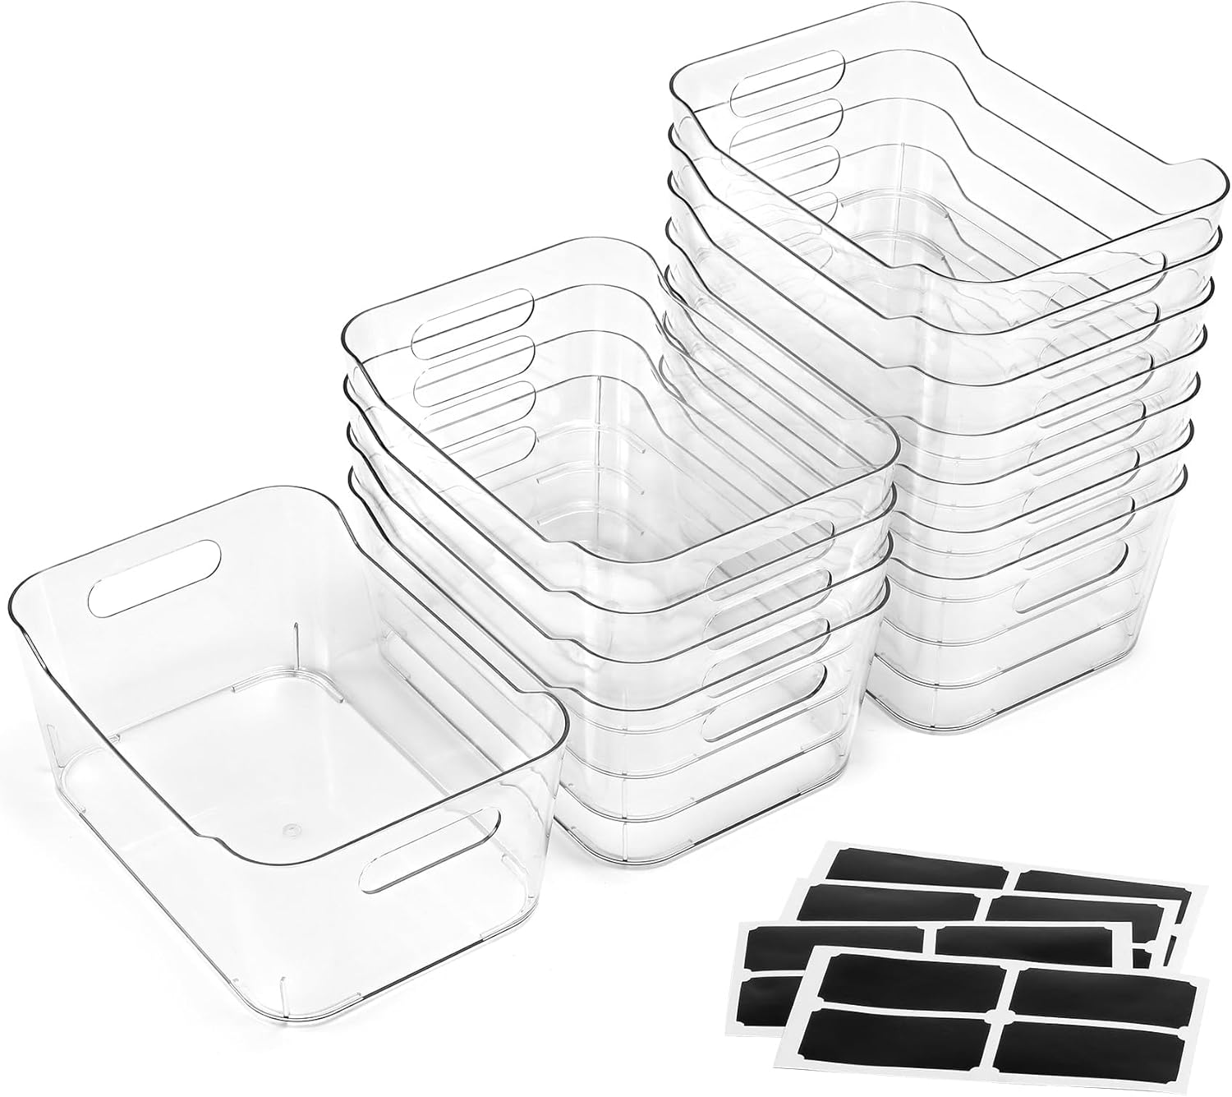 | 12 个装多用途透明塑料储物箱,用于整理带标签 - 家庭、厨房、浴室、办公室、食品柜柜架收纳箱 - SOHO 系列、房车、冰箱收纳容器 | US$27..99 | 不含 BPA 耐用厚塑料 | 24.4长度 x 16.8宽度 x 10.4高度 厘米 | 点击查看
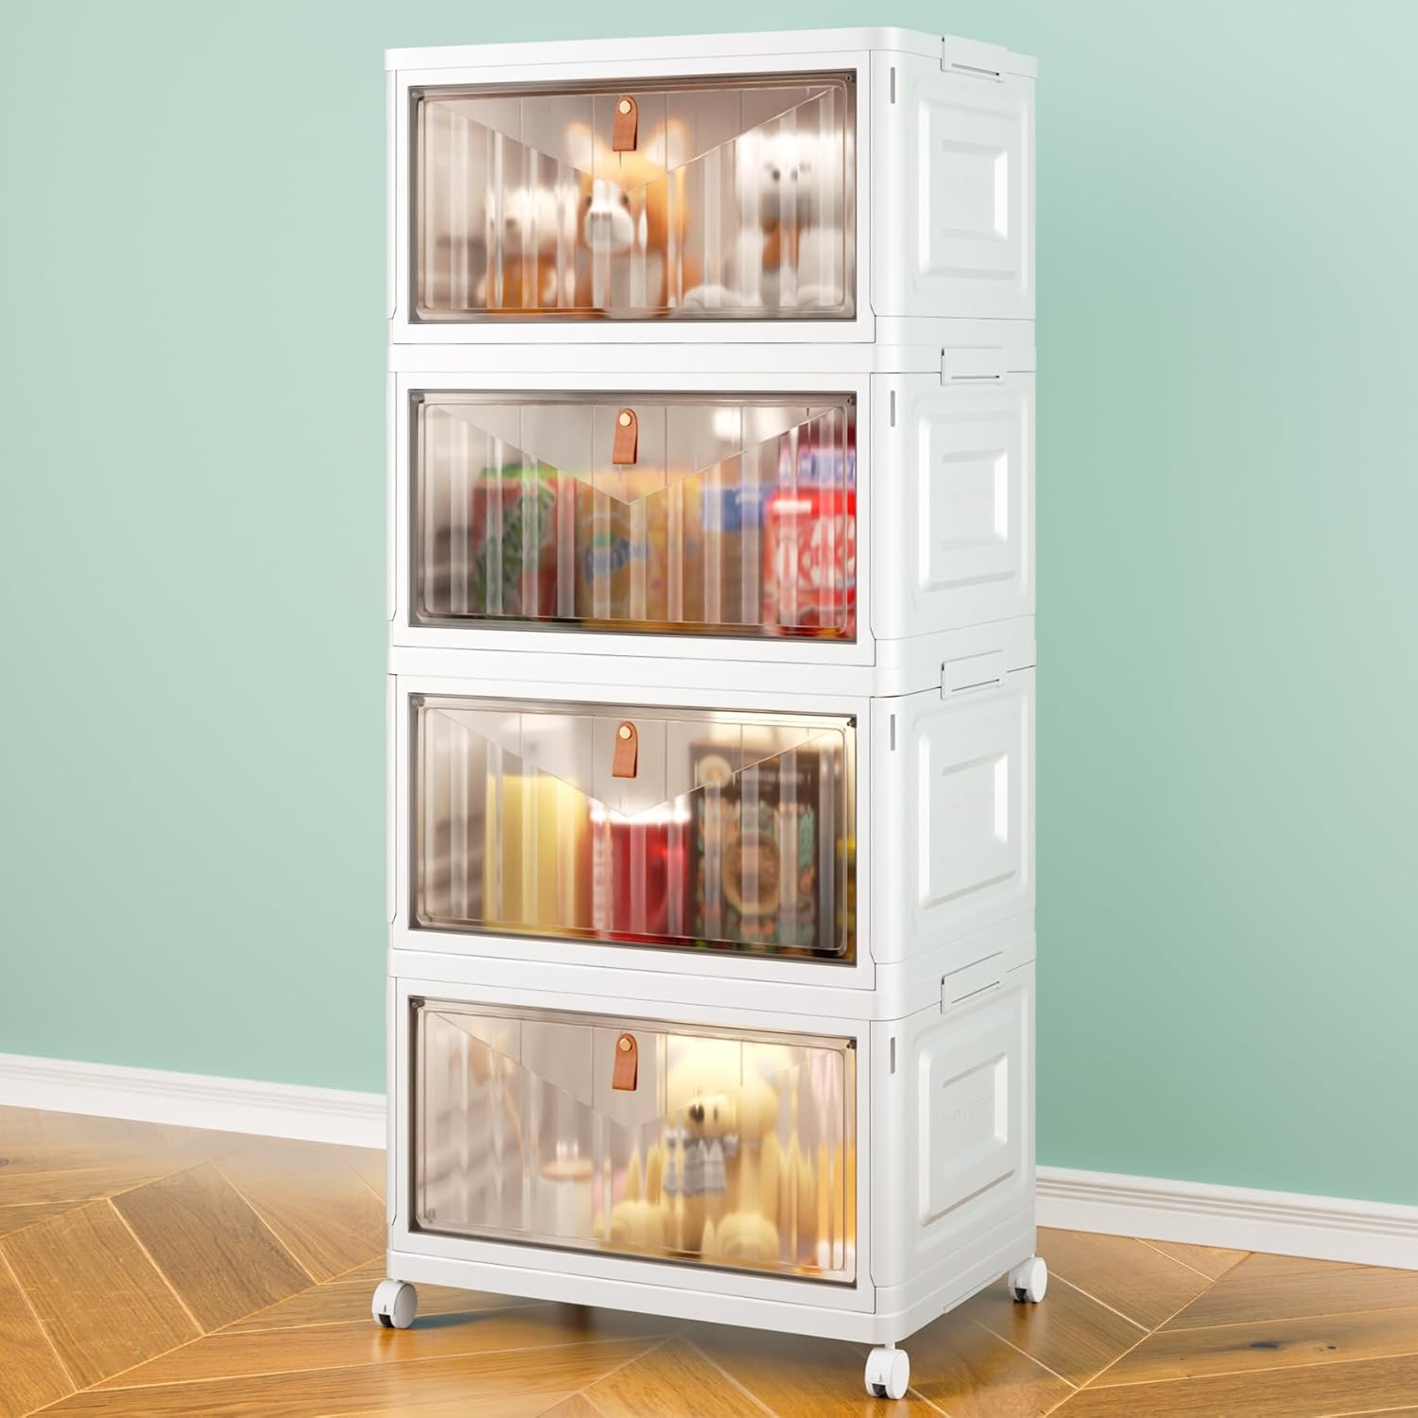 | 4 层可堆叠塑料储物箱,带盖和轮子 - 23 夸脱(约 23.7 升)衣柜收纳和储物,可折叠储物盒,适用于工艺品、家居、食品储藏室、办公室、宿舍 | US$39..99 | 聚乙烯 | 27.9深度 x 39宽度 x 83高度 厘米 | 点击查看
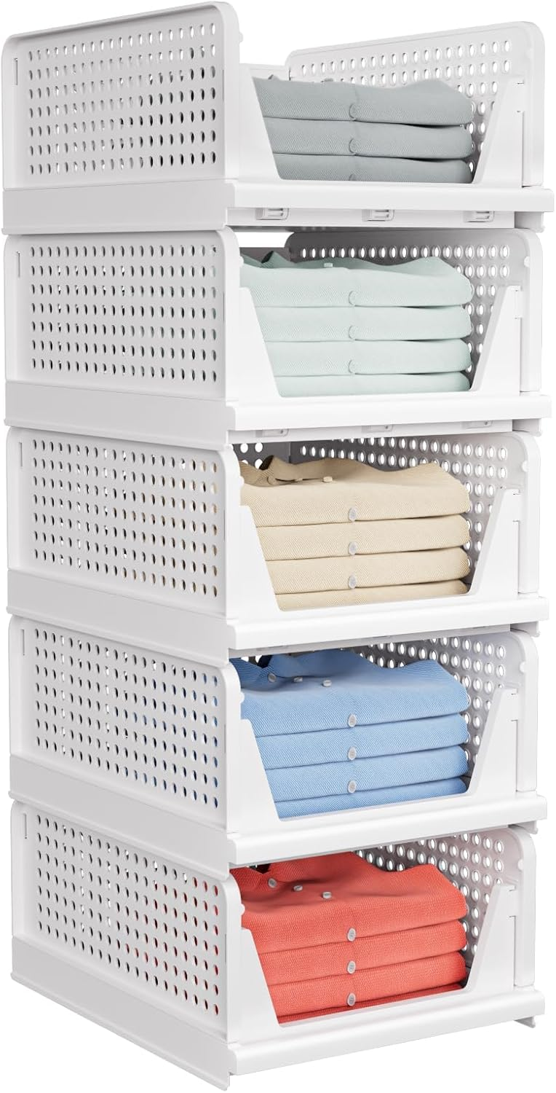 | 5 件装可堆叠衣柜储物篮 - 可堆叠储物箱,多功能可折叠衣柜收纳器,防水,衣柜橱柜节省空间的帽子储物抽屉收纳盒,白色 | US$39..99 | 排名第一 | 42.2深度 x 33.3宽度 x 18.6高度 厘米 | 点击查看
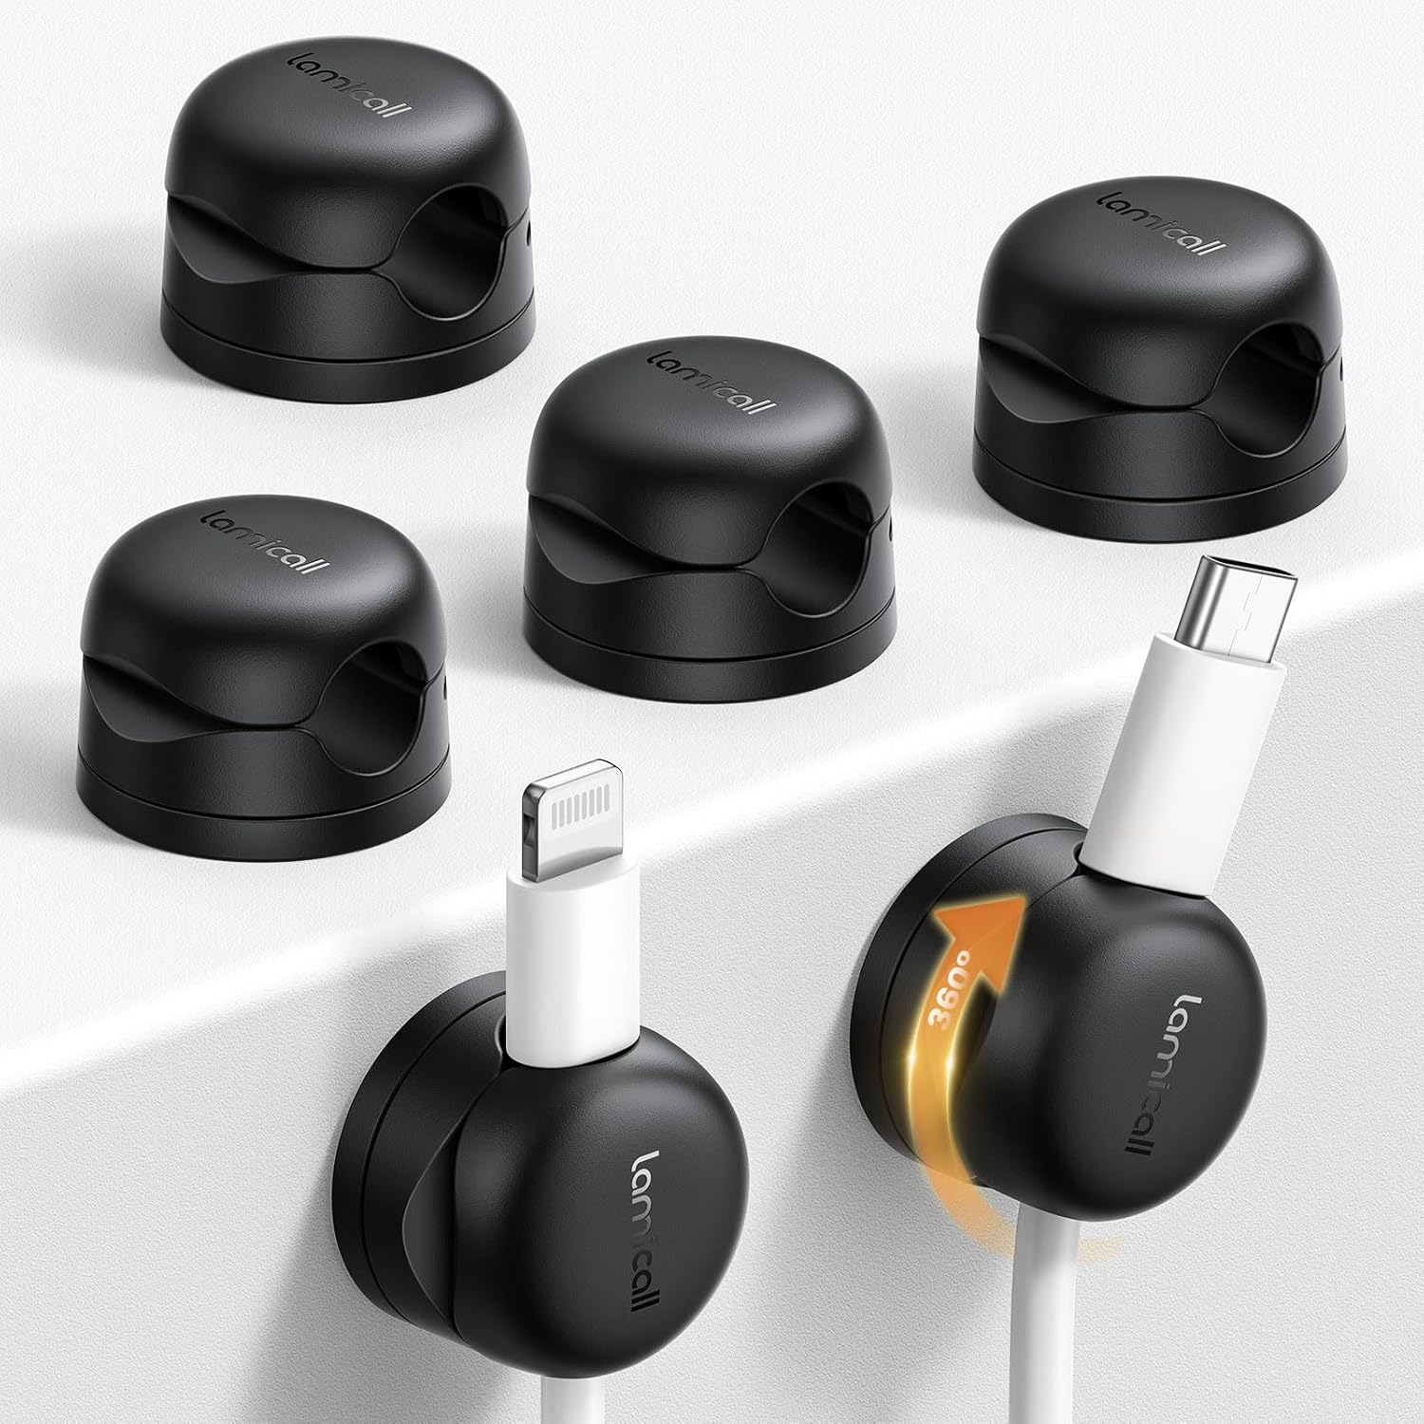 | 6 件装可旋转电线收纳器,弹簧电缆夹 - Lamicall [1s 锁] 电线支架,桌面手机充电器电缆管理,床头柜用粘合线整理器,家庭办公室配件 | US$11..98 | No.1 旋转电缆夹 | 21长度 x 21宽度 毫米 | 点击查看 | 1
 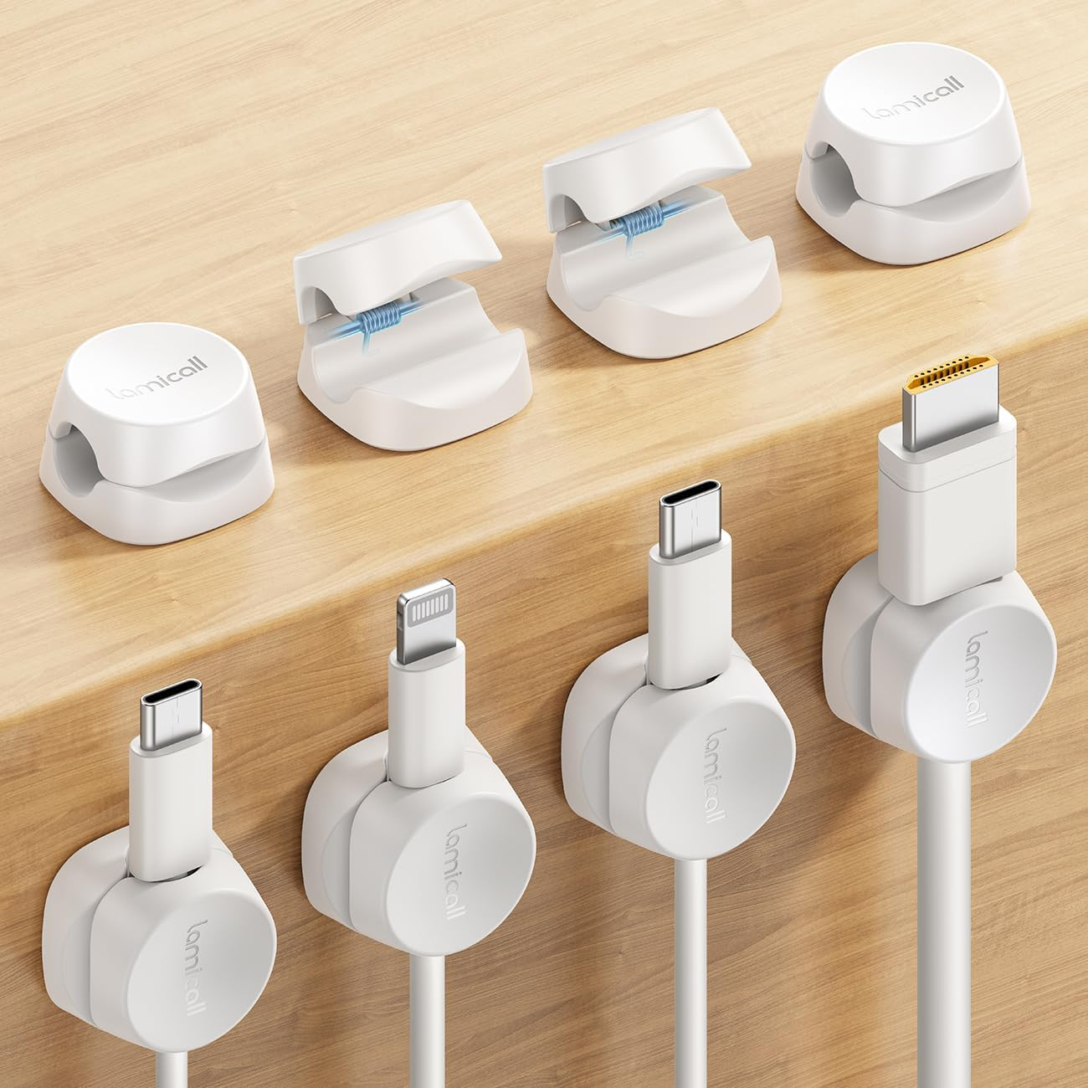 | 8 件装线收纳器 [1s 锁] 弹簧线管理夹 - Lamicall 桌面收纳线夹,粘合电缆夹,手机充电器线夹,适用于床头柜汽车办公桌配件,白色 | US$8..67 | ABS 塑料 | 22长度 x 22宽度 毫米 | 点击查看 | 1
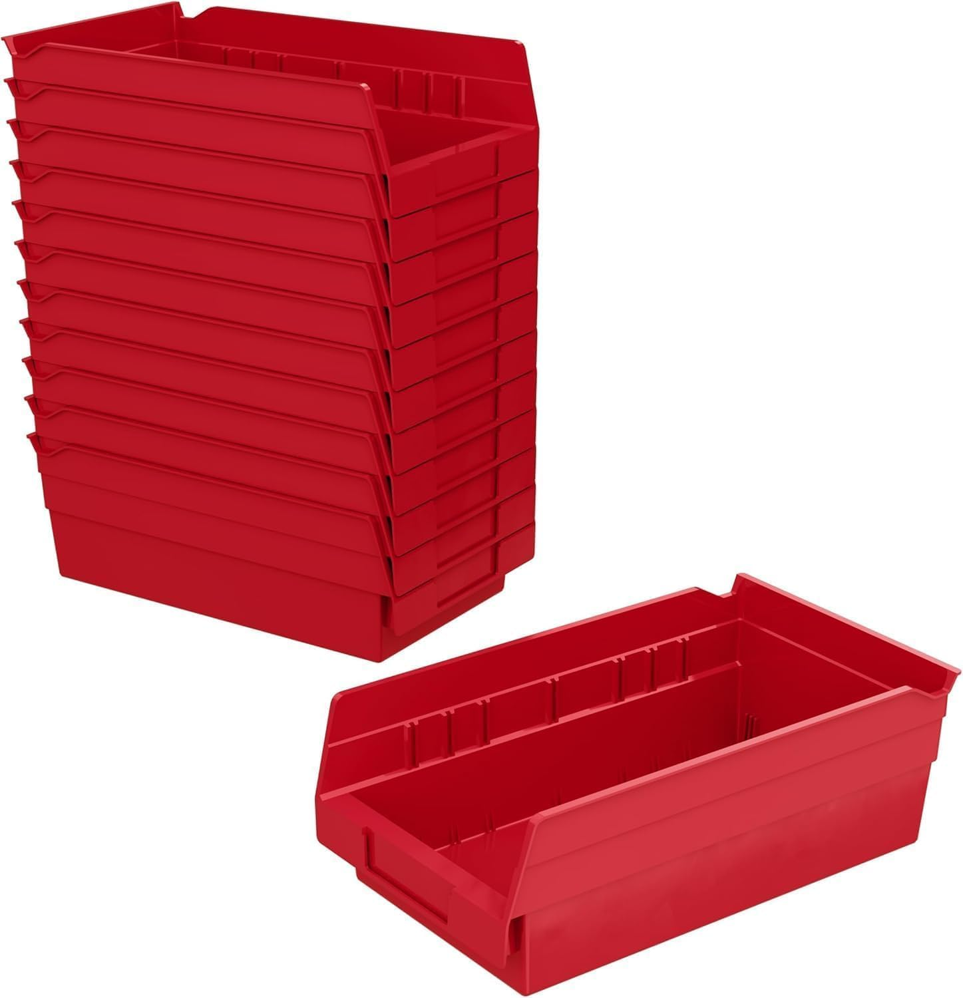 | Akro-Mils 30130 塑料货架箱,用于车库、壁橱和抽屉整理的重型储物箱,12" x 6-1/2" x 4",红色,12 件装 | US$36..19 | 塑料 | 30.5长度 x 16.5宽度 x 10.2高度 厘米 | 点击查看 | 1
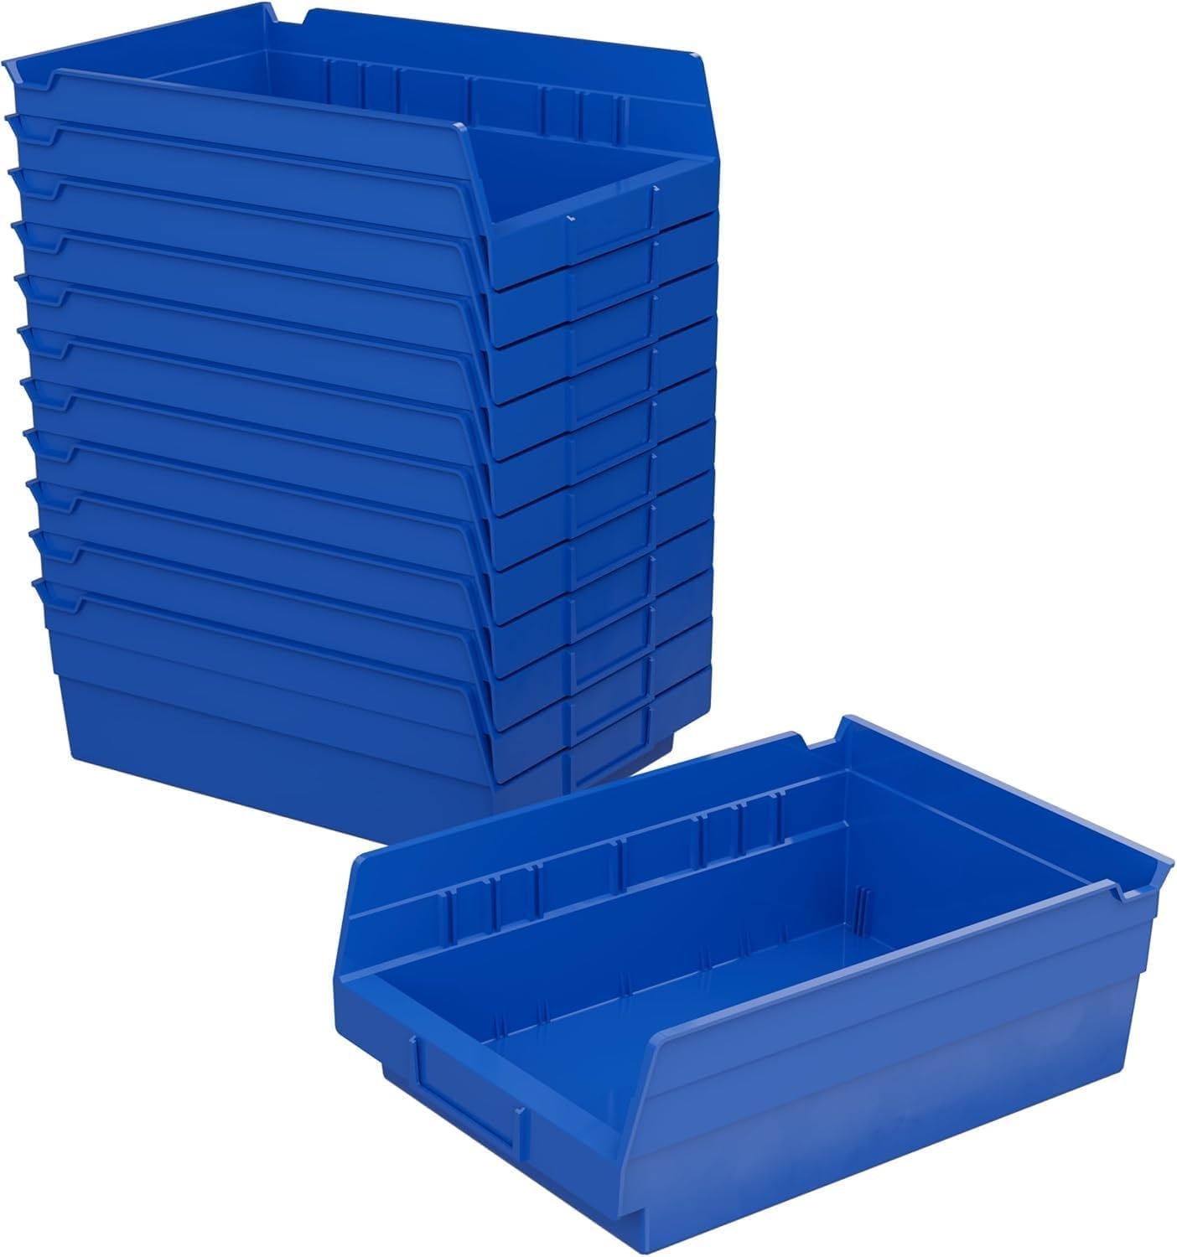 | Akro-Mils 30150 塑料货架箱,用于车库、壁橱和抽屉整理的重型储物箱,30.48 x 20.32 x 10.16 厘米,蓝色,12 件装 | US$60..54 | 塑料 | 29.5长度 x 21.3宽度 x 10.2高度 厘米 | 点击查看 | 1
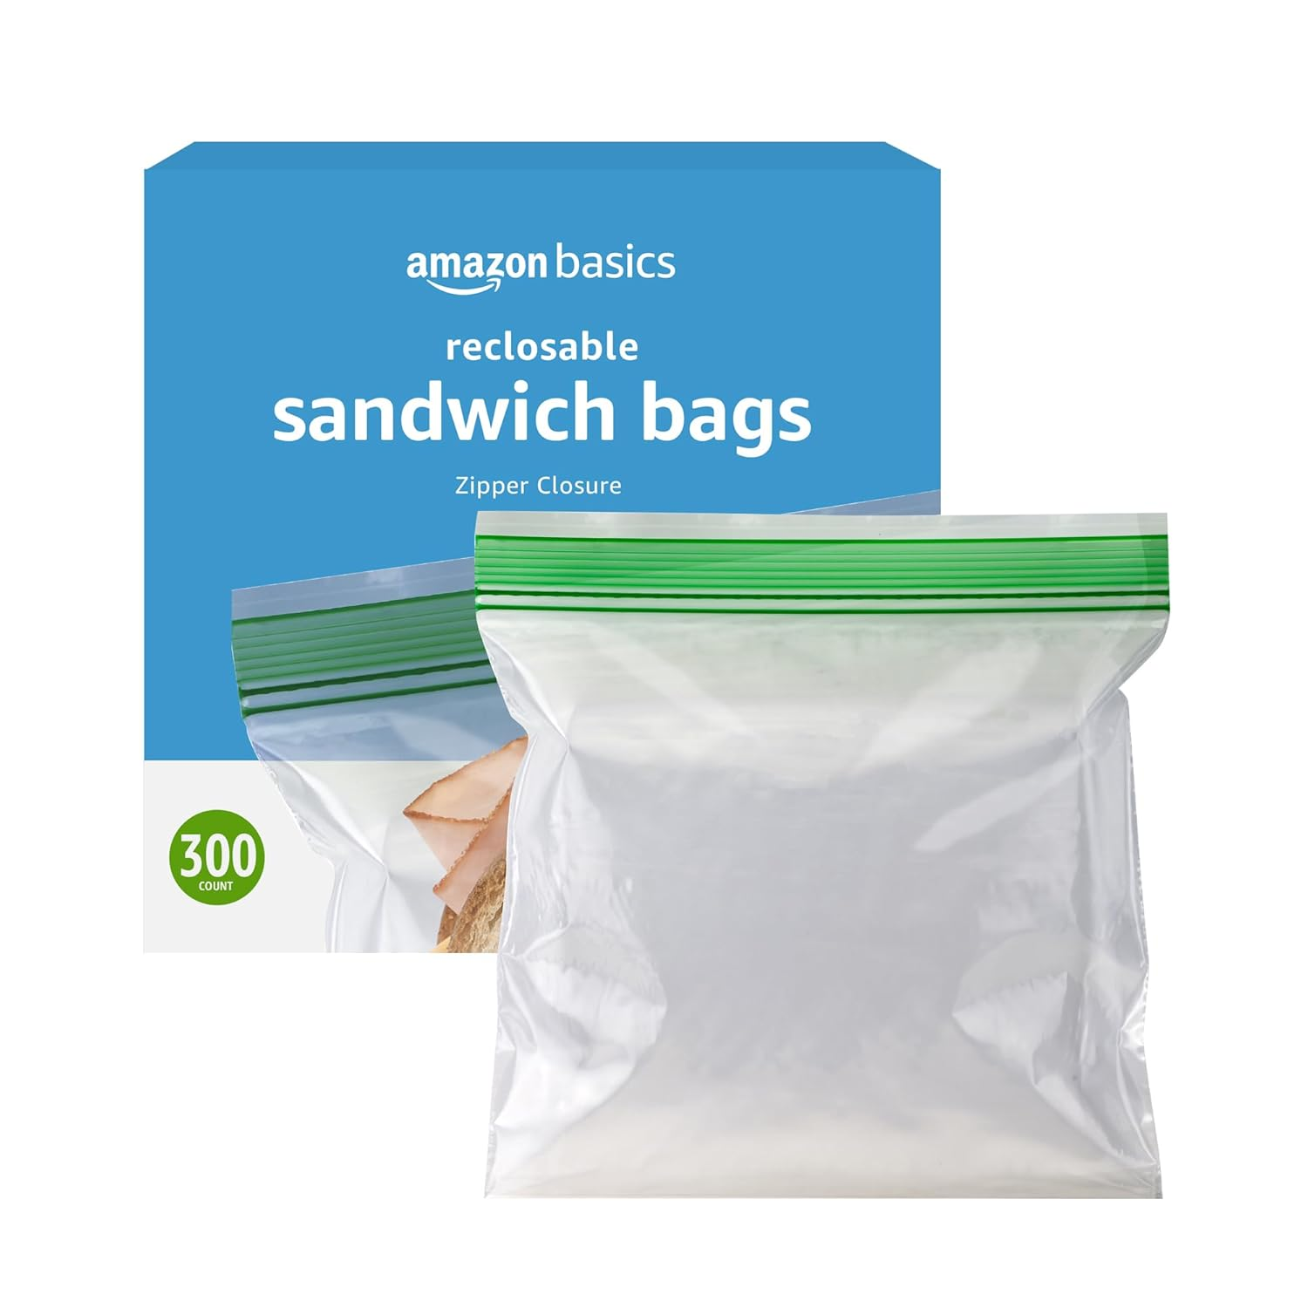 | Amazon Basics 可重复密封双拉链三明治储物袋,用于食品储存,300 个装(以前为 Solimo) | US$7..63 | 聚乙烯 (PE) | 16.5宽度 x 14.9高度 厘米 | 点击查看
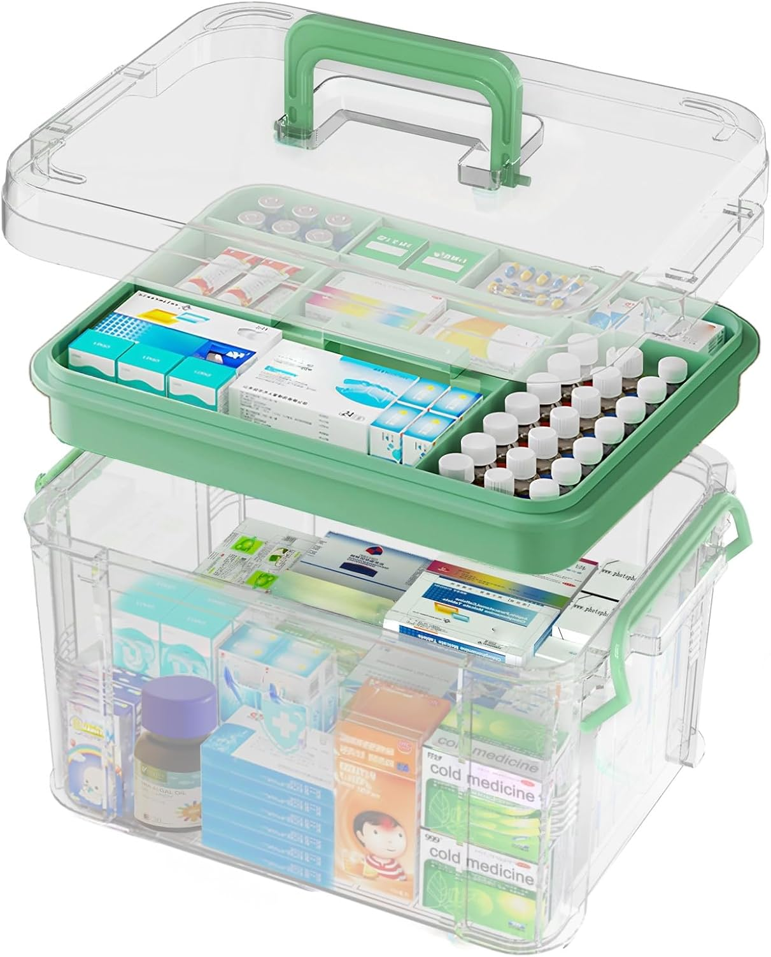 | 15QT 透明药物收纳盒带手柄,塑料药品容器带托盘急救盒空,加厚药品存储收纳盒,多功能药物收纳盒存储 | US$22..99 | 塑料 | 33长度 x 19宽度 x 23.5高度 厘米 | 点击查看
 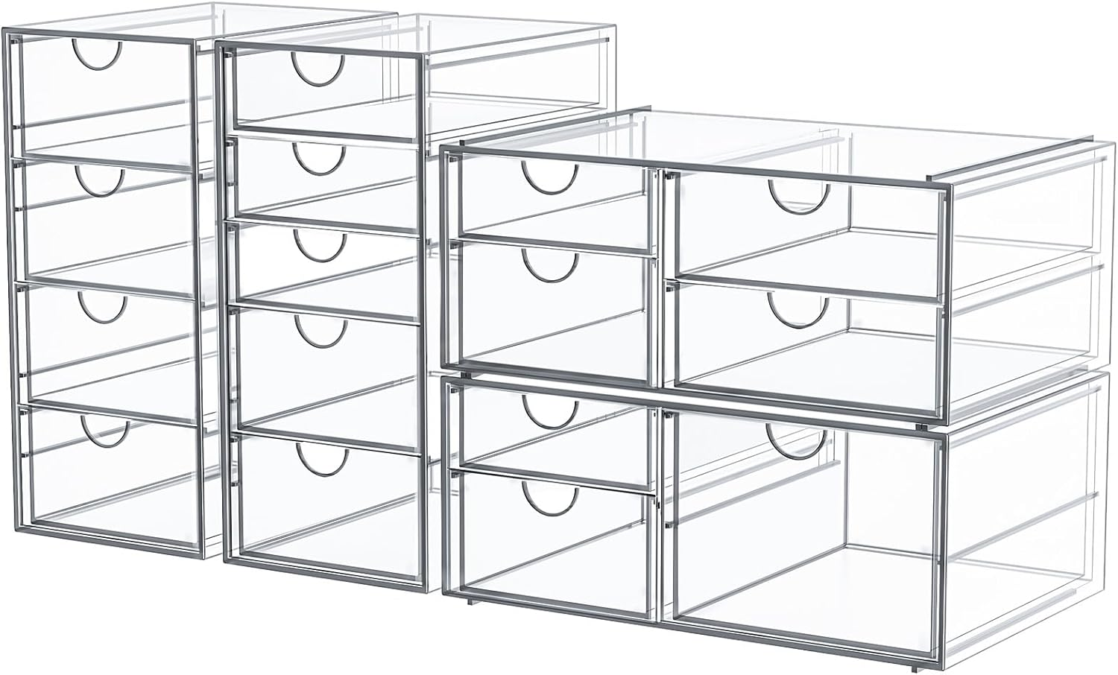 | 化妆收纳盒,带 16 个抽屉,4 个桌面办公用品,办公桌收纳盒,透明配件,防尘储物抽屉和化妆品,珠宝,笔,文具 | US$27..41 | 亚克力 - 清晰度、强度、耐用性和耐候性 | 17.8深度 x 71.9宽度 x 25高度 厘米 | 点击查看
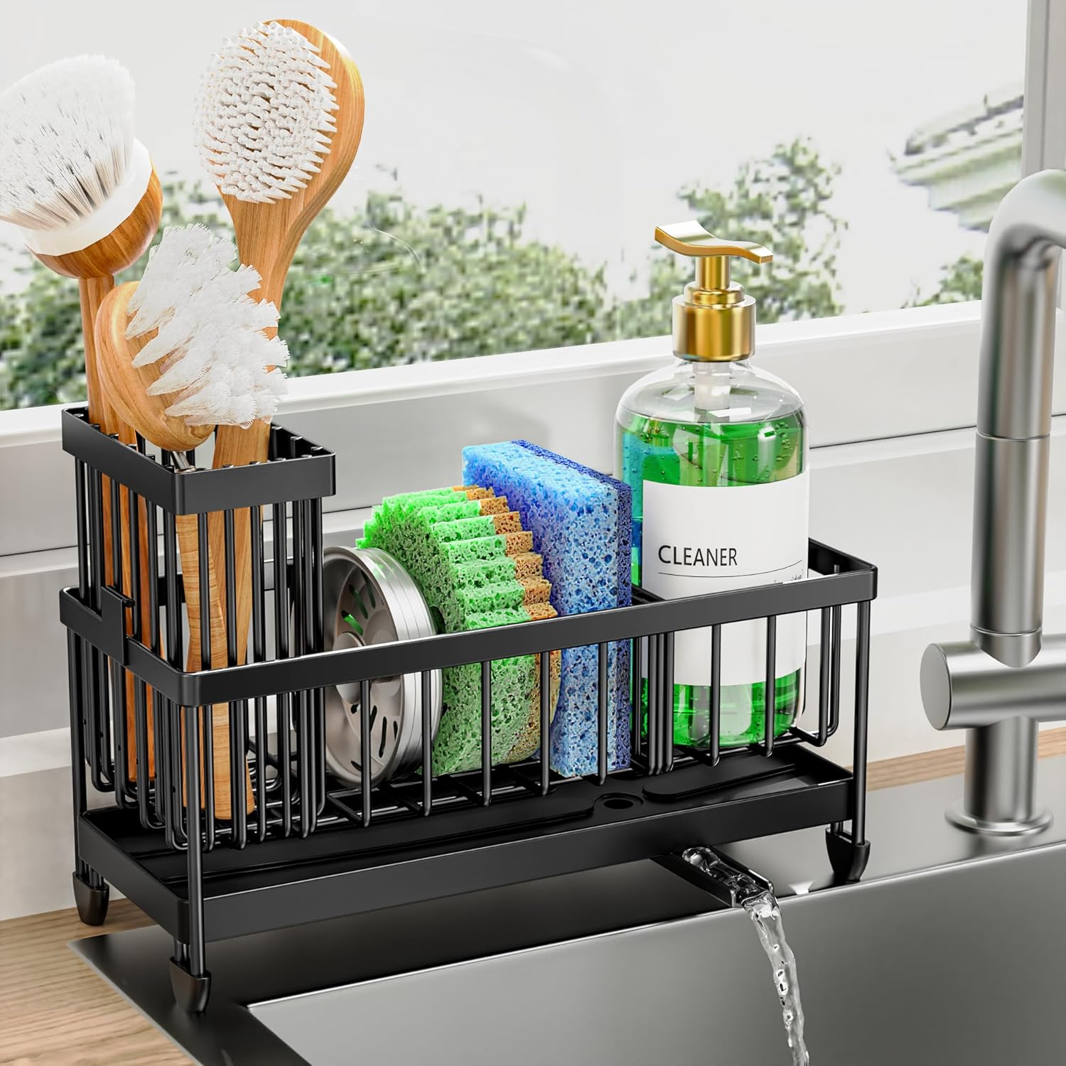 | Cisily 海绵架适用于厨房水槽,水槽收纳架带高刷架,厨房台面收纳器和收纳必需品,防锈 304 不锈钢(黑色,9.25 英寸) | US$13..29 | 不锈钢 | — | 点击查看
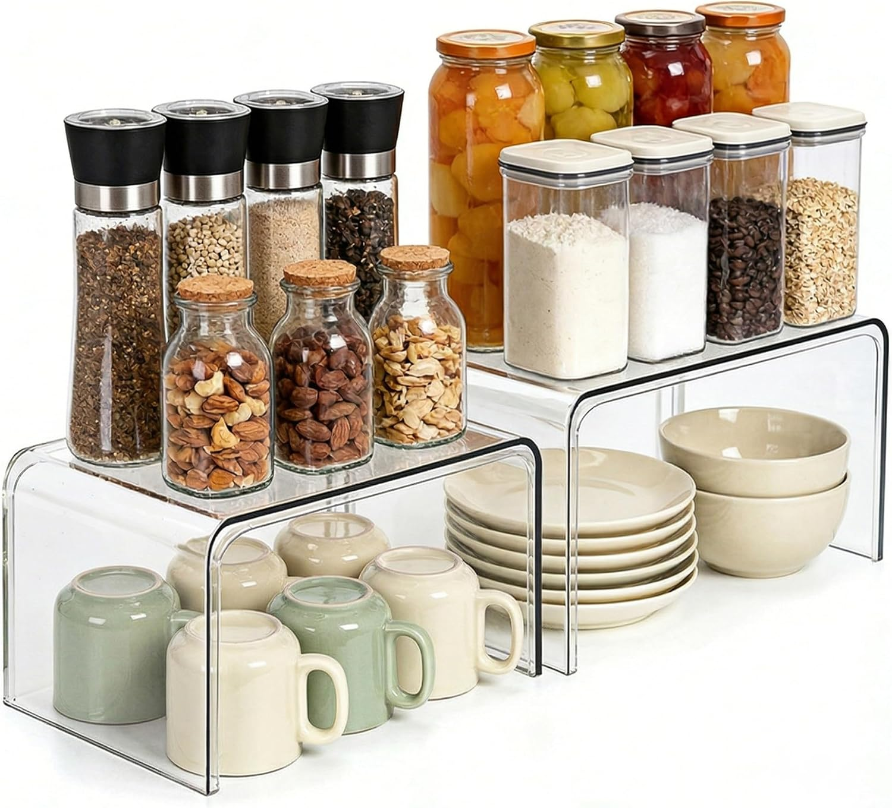 | Clear Cabinet Organizer 2 件套,用于厨房食品储藏室收纳和存储,陈列柜架房间装饰台面桌架,专利调料整理柜 | US$26..58 | PET | 29.7深度 x 19.6宽度 x 15.8高度 厘米 | 点击查看
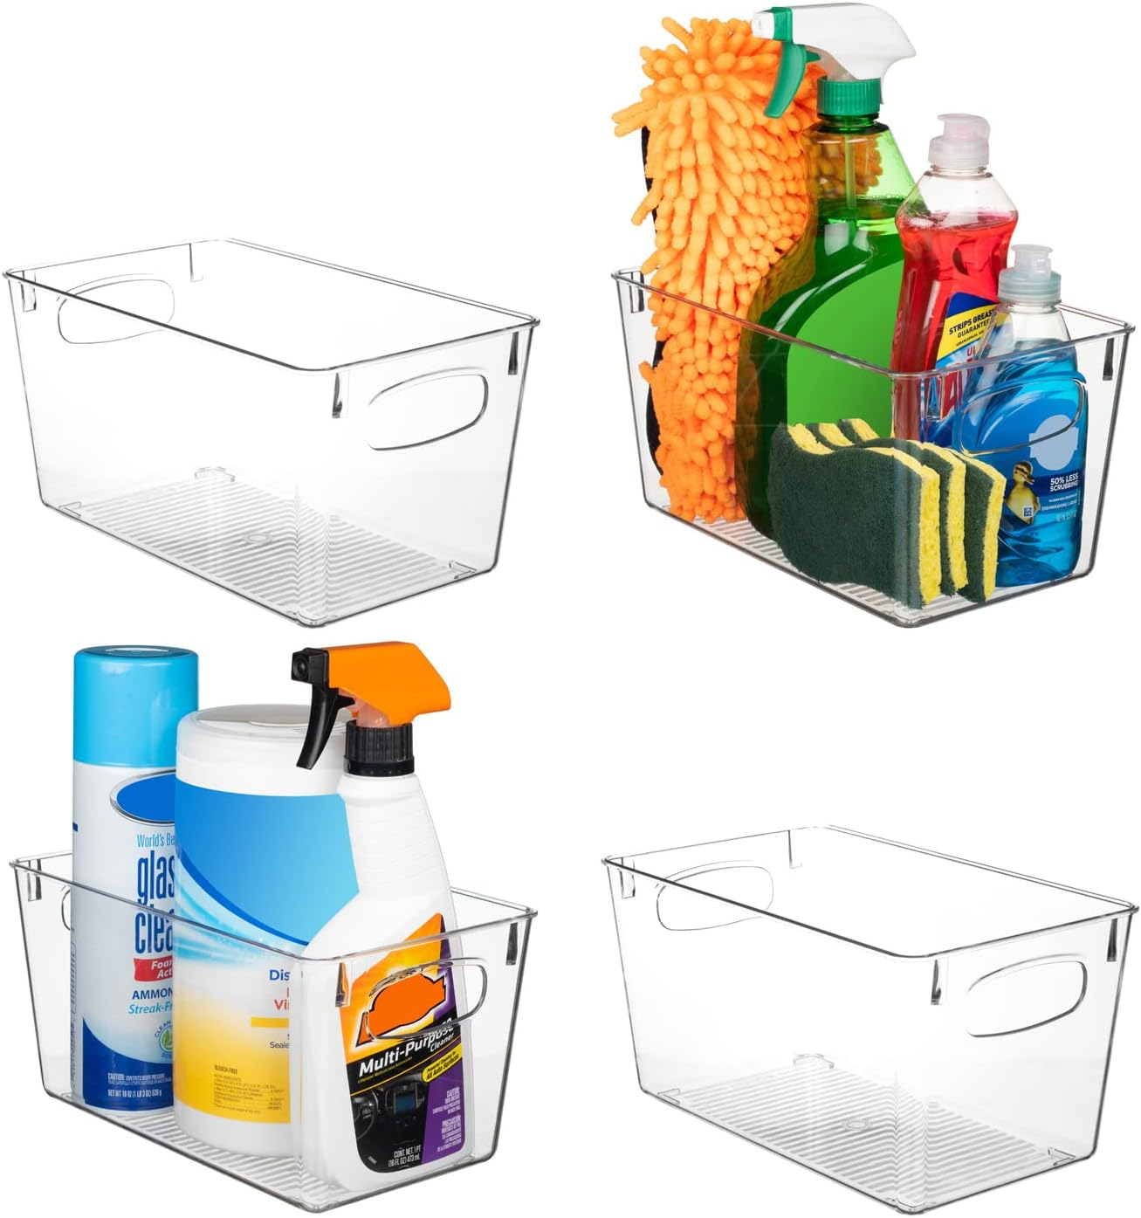 | ClearSpace 透明塑料储物箱 – 完美的厨房收纳和储存或食品储藏室存储 – 冰箱收纳盒、食品储藏室收纳和透明储物箱、橱柜收纳盒 | US$25..49 | 塑料 | 25.4长度 x 15.2宽度 x 12.7高度 厘米 | 点击查看
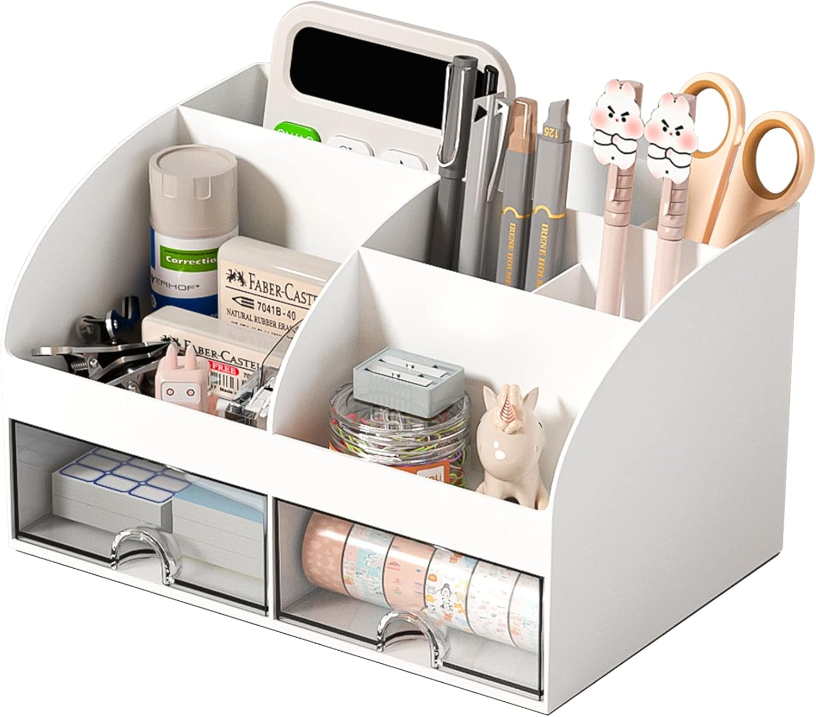 | 办公桌收纳盒,带 6 个隔层和 2 个抽屉,塑料化妆收纳盒,桌面存储笔架,学校、家居、办公用品的桌面收纳(白色) | US$8..99 | 塑料 | 14深度 x 21宽度 x 12高度 厘米 | 点击查看
 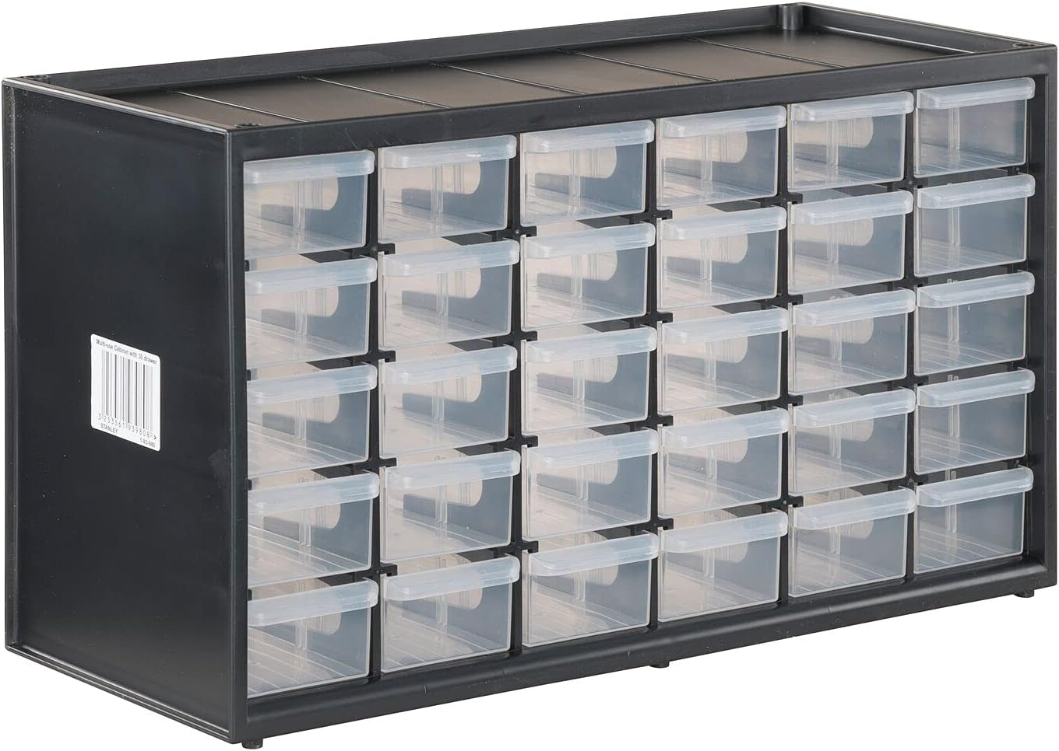 | CRAFTSMAN 收纳收纳盒,30 个小抽屉模块化存储系统,易于堆叠(CMST40730),塑料,黑色,白色 | US$16..98 | 塑料 | 76.2深度 x 20.3宽度 x 15.2高度 厘米 | 点击查看
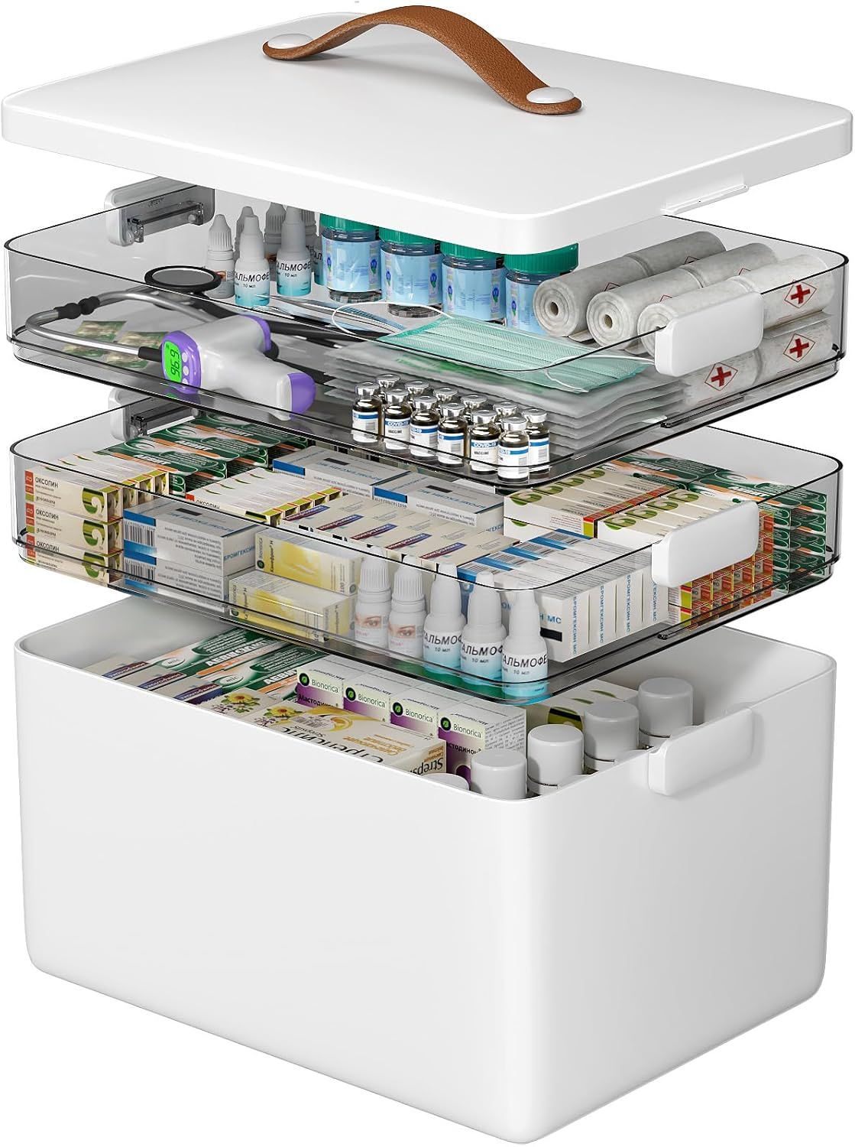 | CTIME 3 层药物收纳盒 – 便携式药柜带皮革手柄,空家用急救包 | US$26..99 | 塑料 | 34长度 x 22.9宽度 x 25.4高度 厘米 | 点击查看
 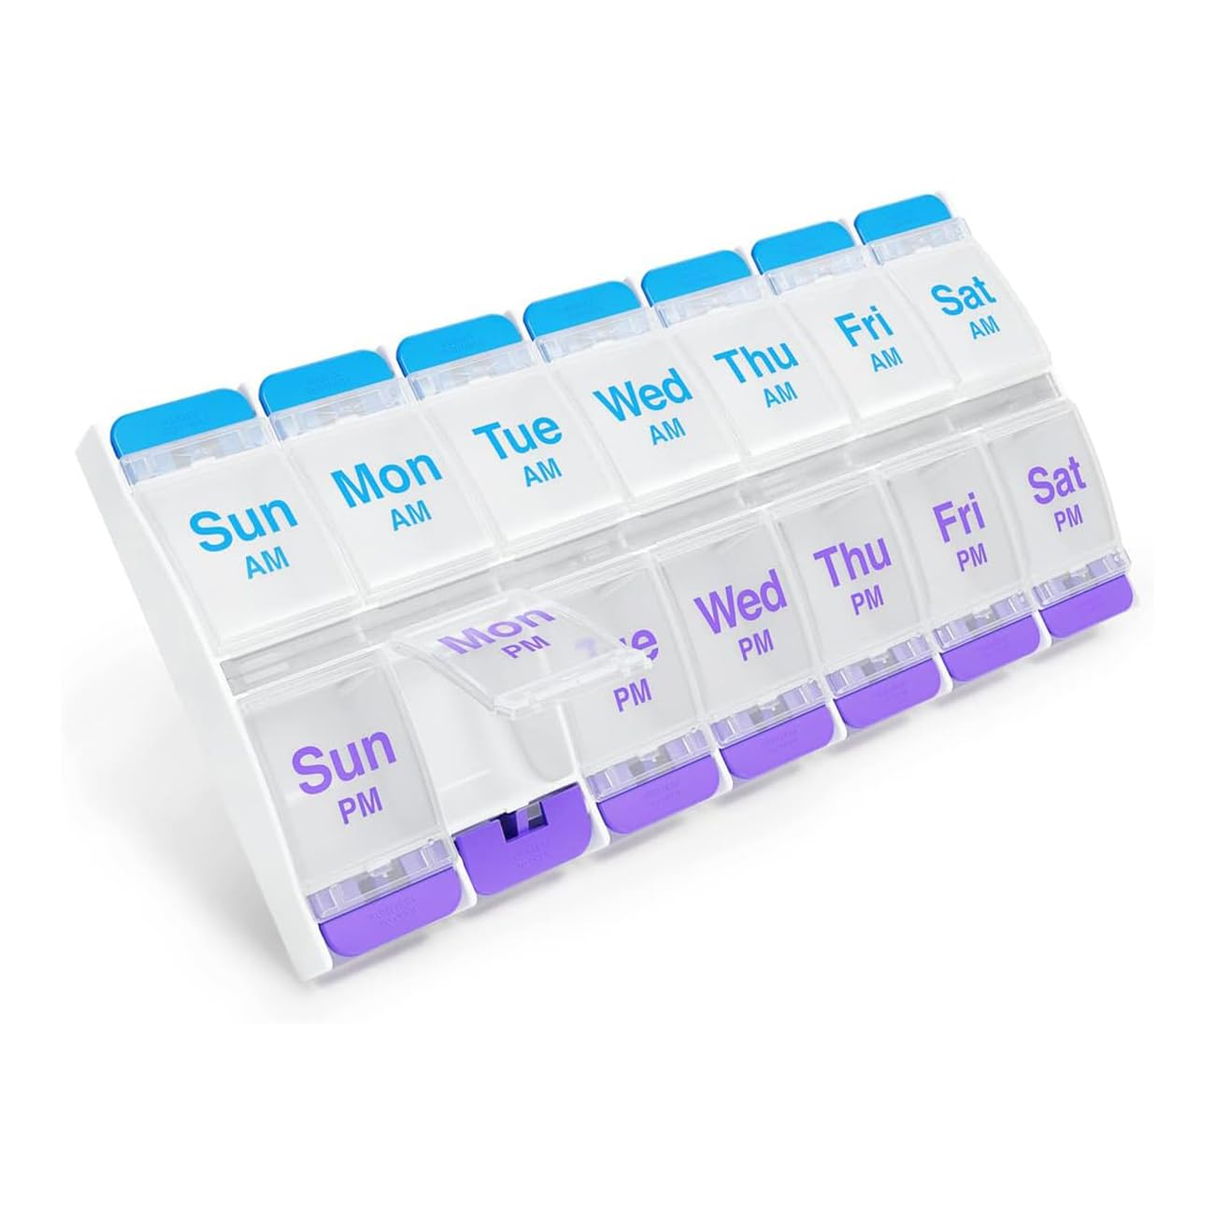 | EZY DOSE 按钮(7 天)药盒,药物规划师,日常维生素收纳盒,每天上午/下午2次,超大隔层,关节炎友好,使用方便,透明盖子,紫色和蓝色,不含双酚 A | US$7..99 | 塑料 | 22.2 x 11.4 x 2.5 厘米 | 点击查看
 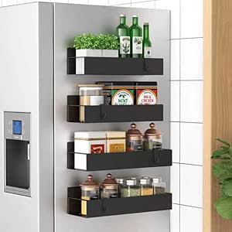 | 金属 4 件装磁性香料收纳架,适用于冰箱和烤箱,黑色冰箱收纳盒和存储 | US$16..99 | 金属 | 30深度 x 11宽度 x 11高度 厘米 | 点击查看
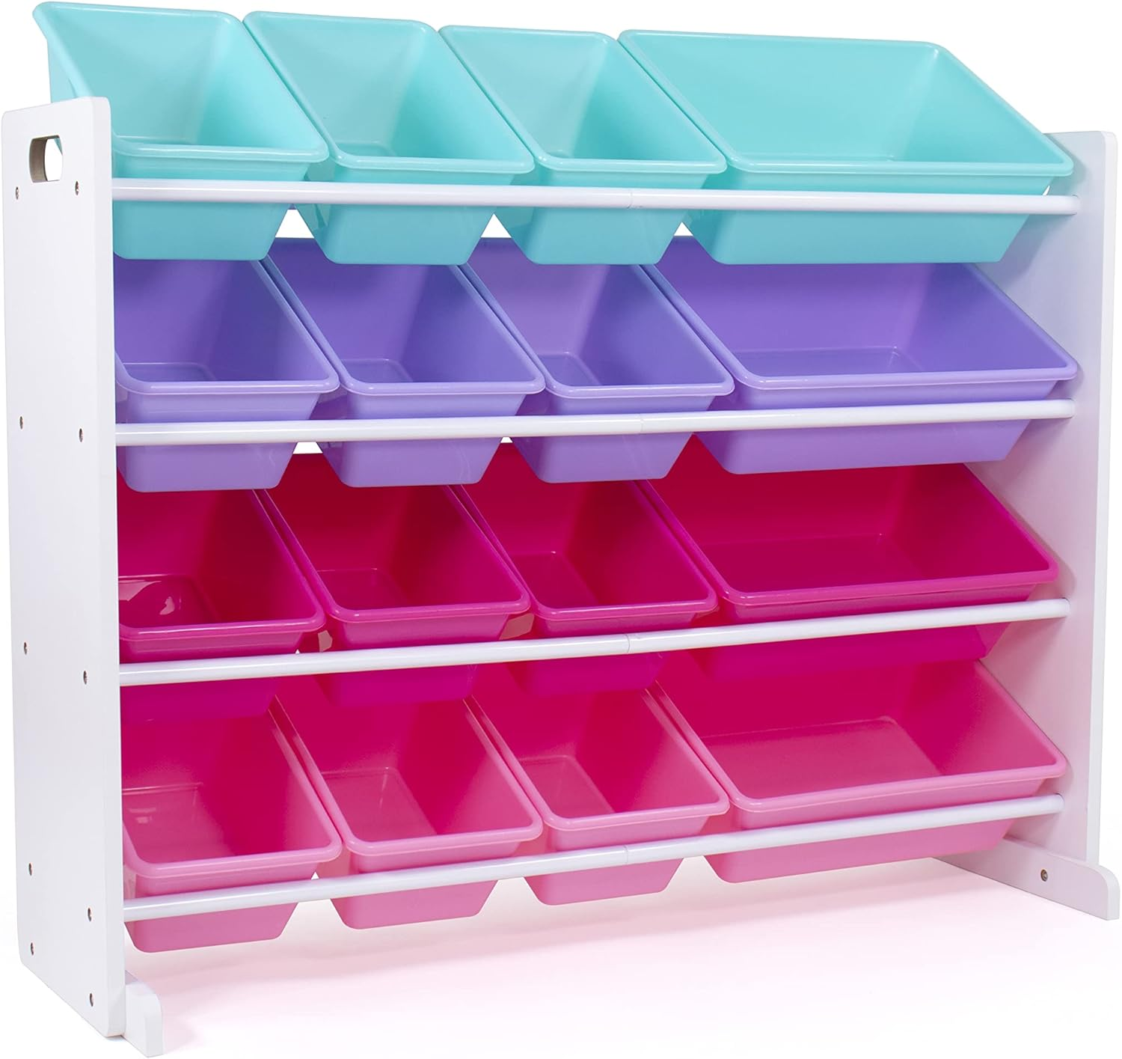 | Humble Crew 超大玩具收纳收纳盒,带 16 个可拆卸垃圾桶,白色/蓝色/粉色/紫色 – 大号玩具存储,适合幼儿,儿童房,游戏室和托儿所 – 现代儿童玩具箱 | US$47..64 | 合金钢 | 24"W x 11"D x 26"H | 点击查看
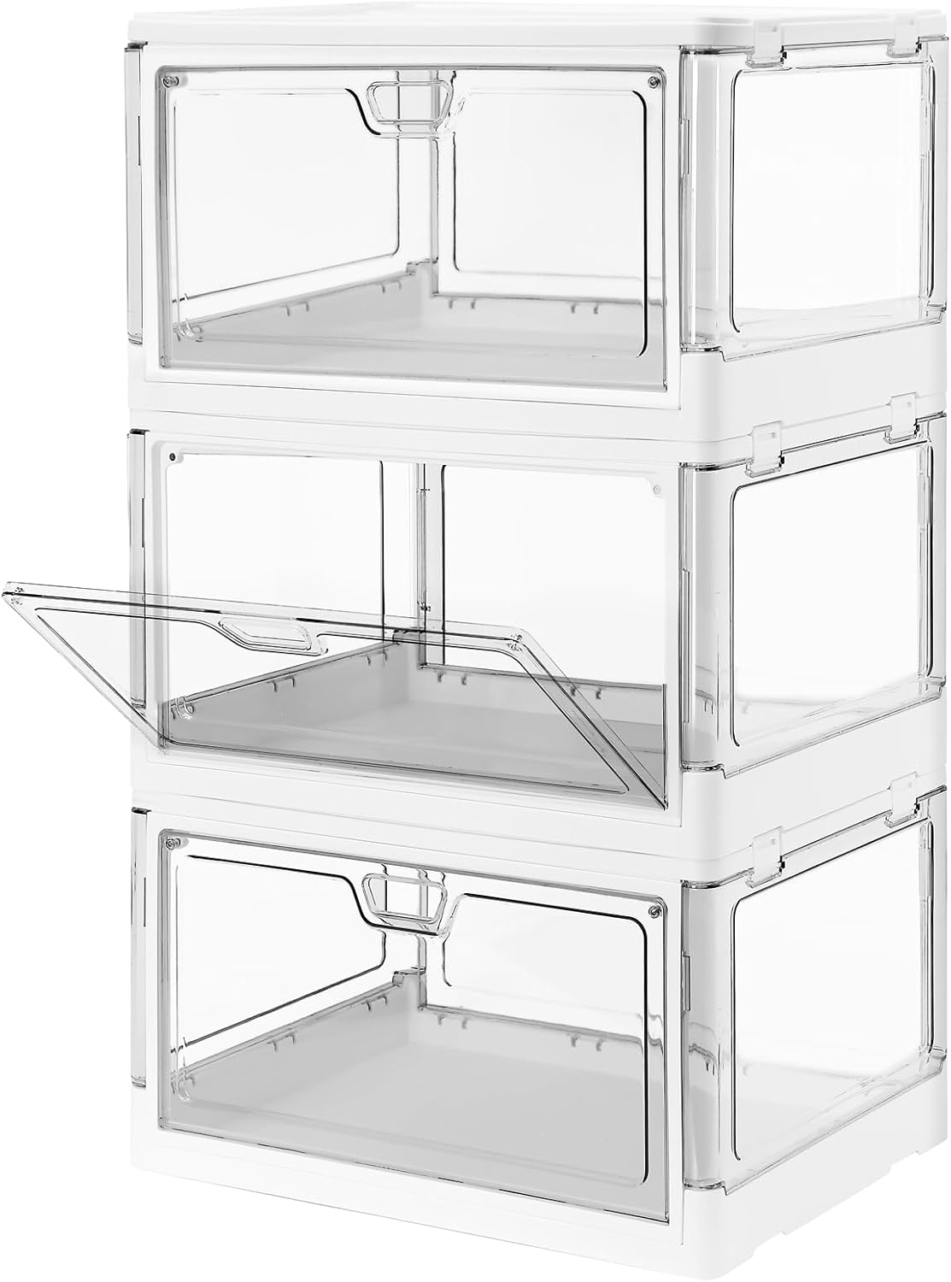 | 3 件装透明可堆叠储物箱带盖磁性门前开可折叠塑料工艺容器大衣柜收纳盒卧室客厅书房儿童玩具 24 夸脱 | US$35..99 | 塑料 | 38.1长度 x 27.9宽度 x 17.8高度 厘米 | 点击查看
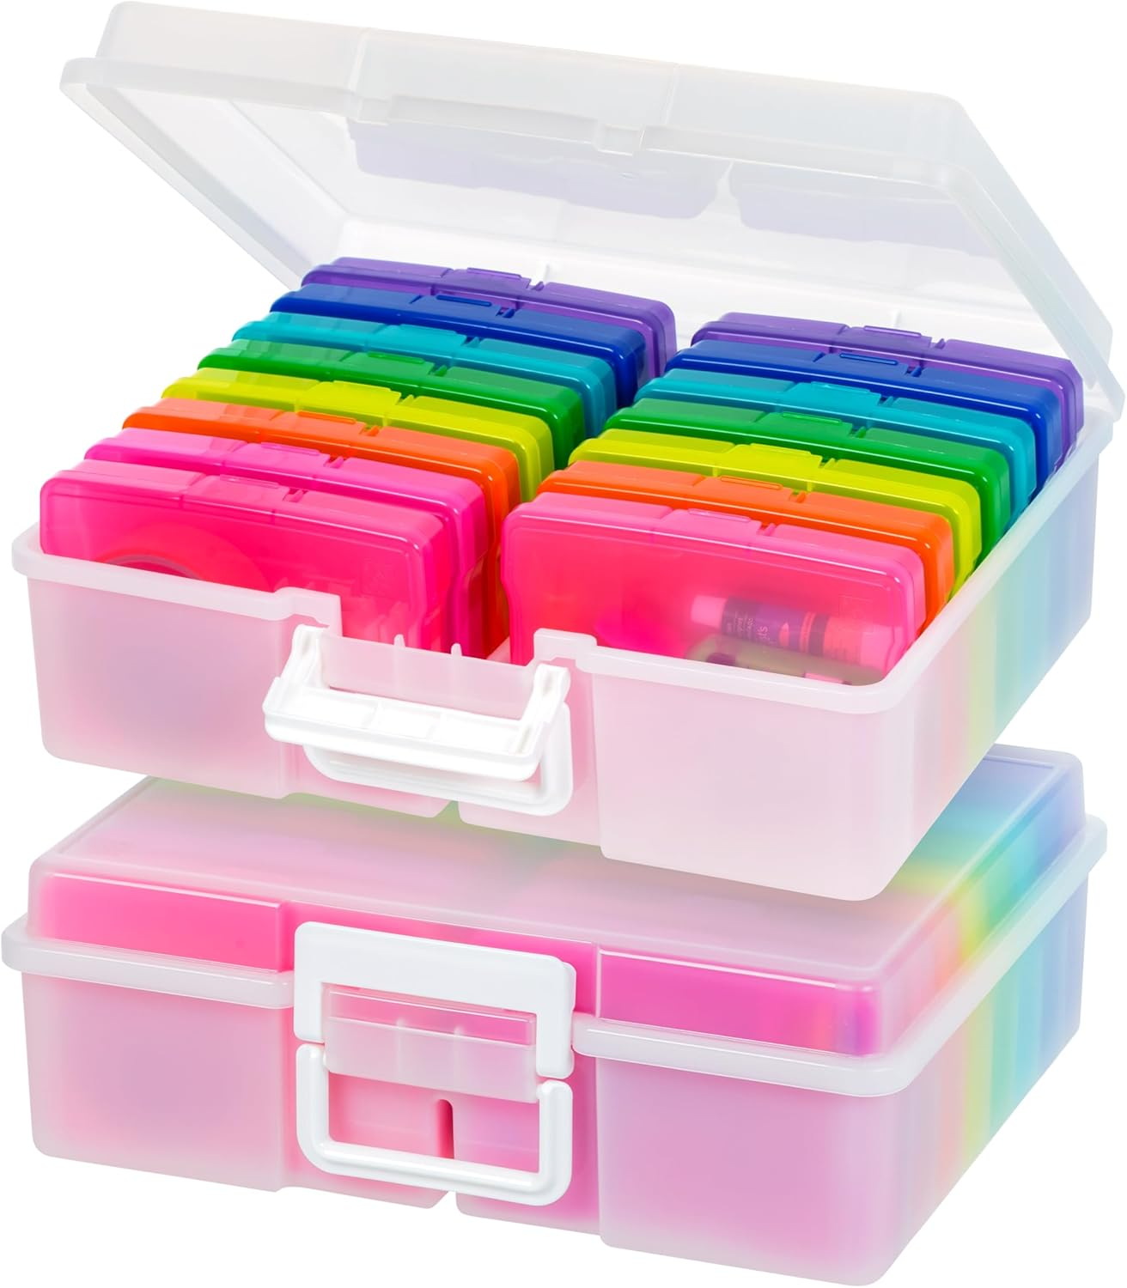 | IRIS USA 10.16 厘米 x 15.24 厘米 | 美国制造| 2 件装照片收纳袋和带手柄的图片存储盒,16 个内盒/容器用于任务、贴纸、Ephemera和抽认卡 - 珍珠色/多色 | US$39..99 | 塑料 | 38长度 x 30.7宽度 x 12.8高度 厘米 | 点击查看
   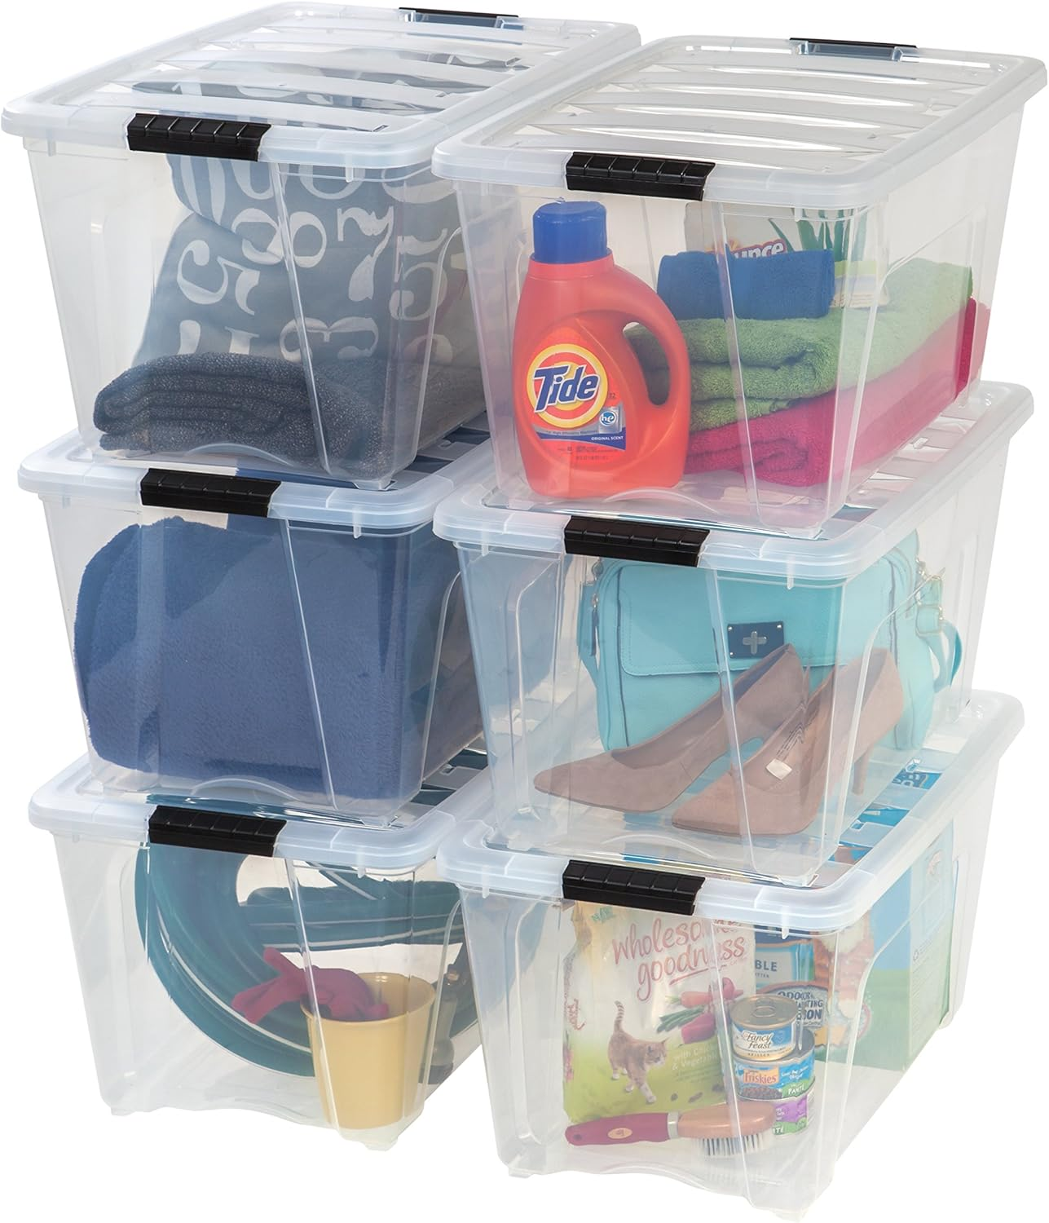 | IRIS USA 54 夸脱可堆叠塑料储物箱带盖,6 件装 - 不含双酚 A,美国制造 - 透视整理解决方案,闩锁,耐用可嵌套容器,安全拉手 - 透明 | US$82..99 | 塑料 | 55.9长度 x 33.1宽度 x 41.9高度 厘米 | 点击查看
 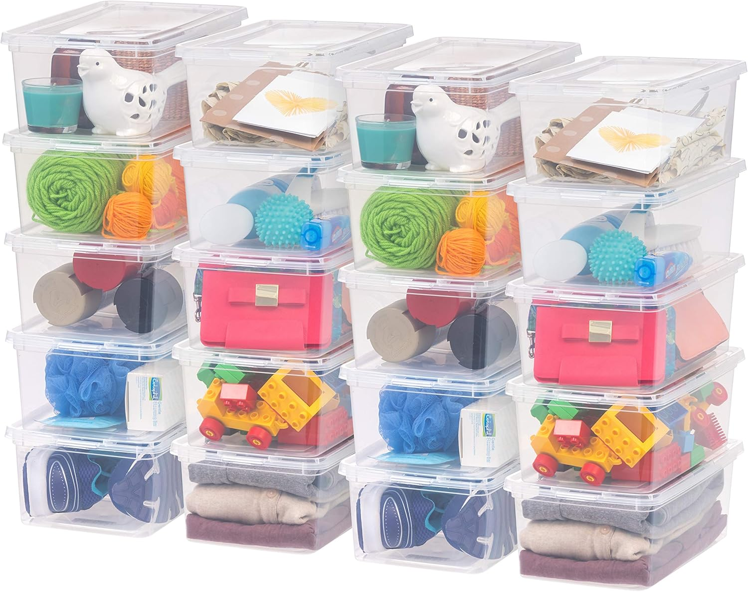 | IRIS USA 6 夸脱透明收纳盒,不含双酚 A 的塑料可堆叠垃圾桶带盖,收纳鞋子和壁橱架的容器,课堂组织教师工具,游戏存储,20 个装 | US$32..99 | 塑料 | 35.8长度 x 20.3宽度 x 11.5高度 厘米 | 点击查看
 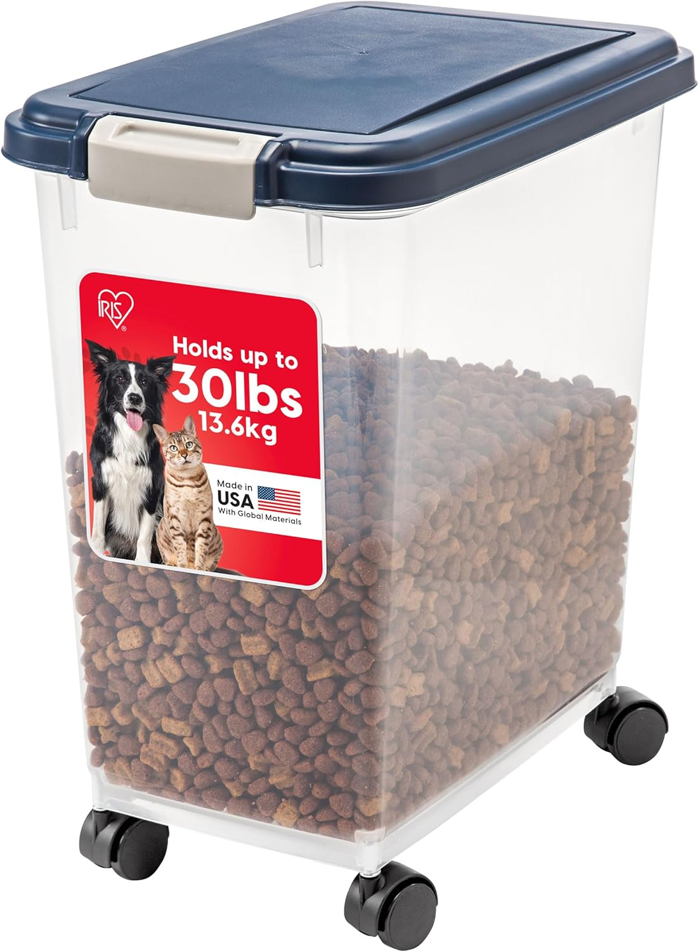 | IRIS USA 密封狗粮储存容器,高达 30 磅(约 13.6 千克),可连接的轮子,适用于狗猫鸟和其他宠物食物储存箱,保持新鲜,方便移动,不含双酚 A,海军蓝 | US$22..94 | 聚丙烯 | 41.6长度 x 27.6宽度 x 46.8高度 厘米 | 点击查看 | 2
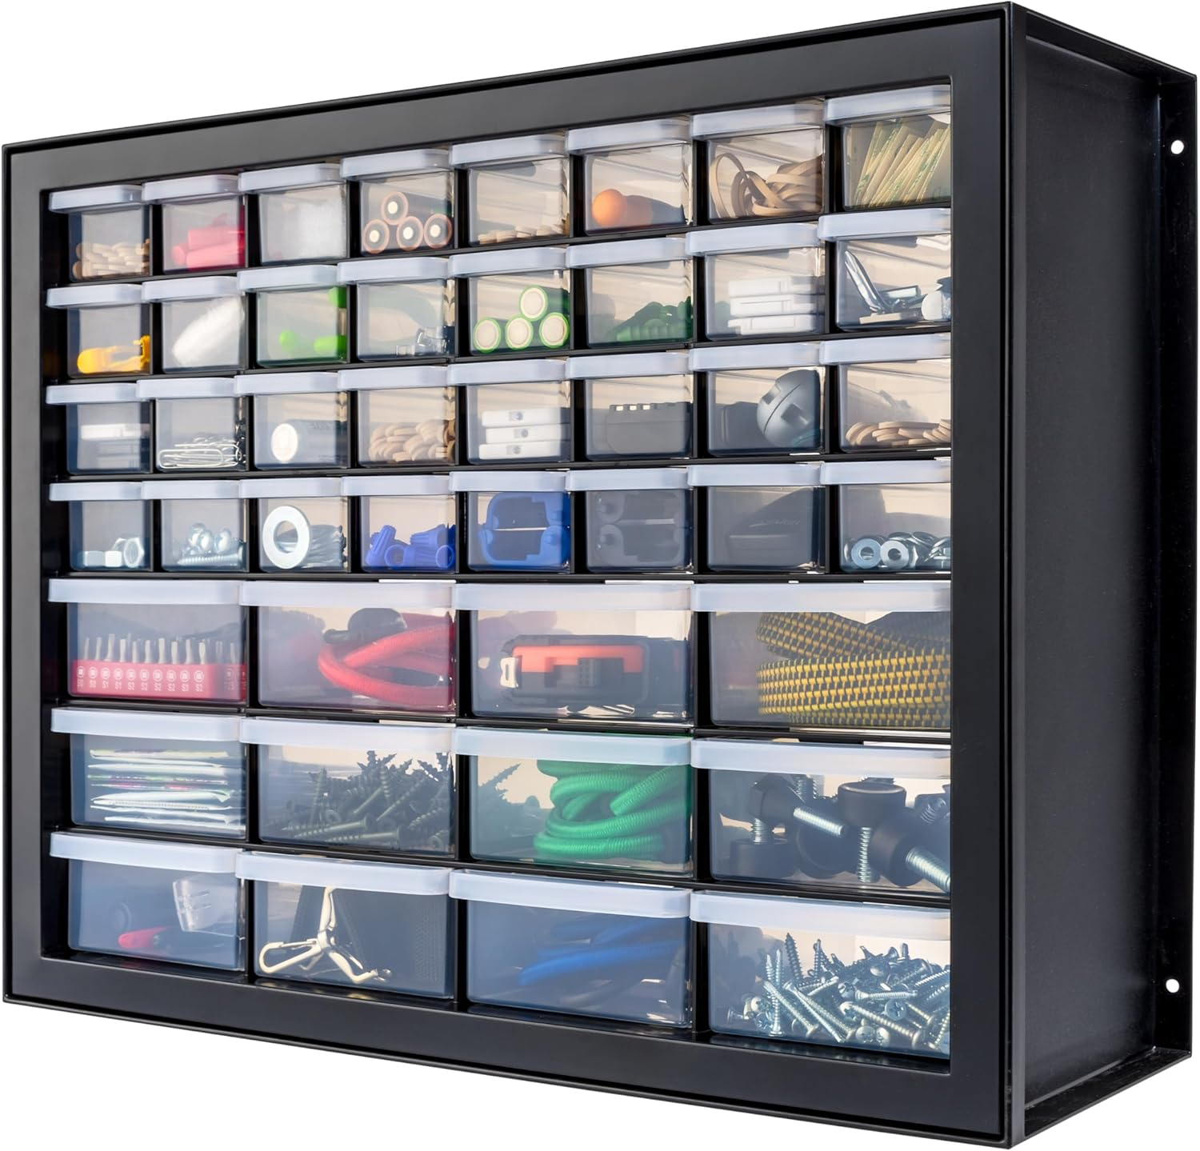 | IRIS USA 小零件收纳,美国制造,橱柜,44 个抽屉收纳螺丝、螺母、螺栓、电子产品、五金件、串珠、工艺品、积木、可堆叠车库存储 – 黑色 | US$33..99 | 塑料 | 17.8深度 x 49.5宽度 x 39.4高度 厘米 | 点击查看
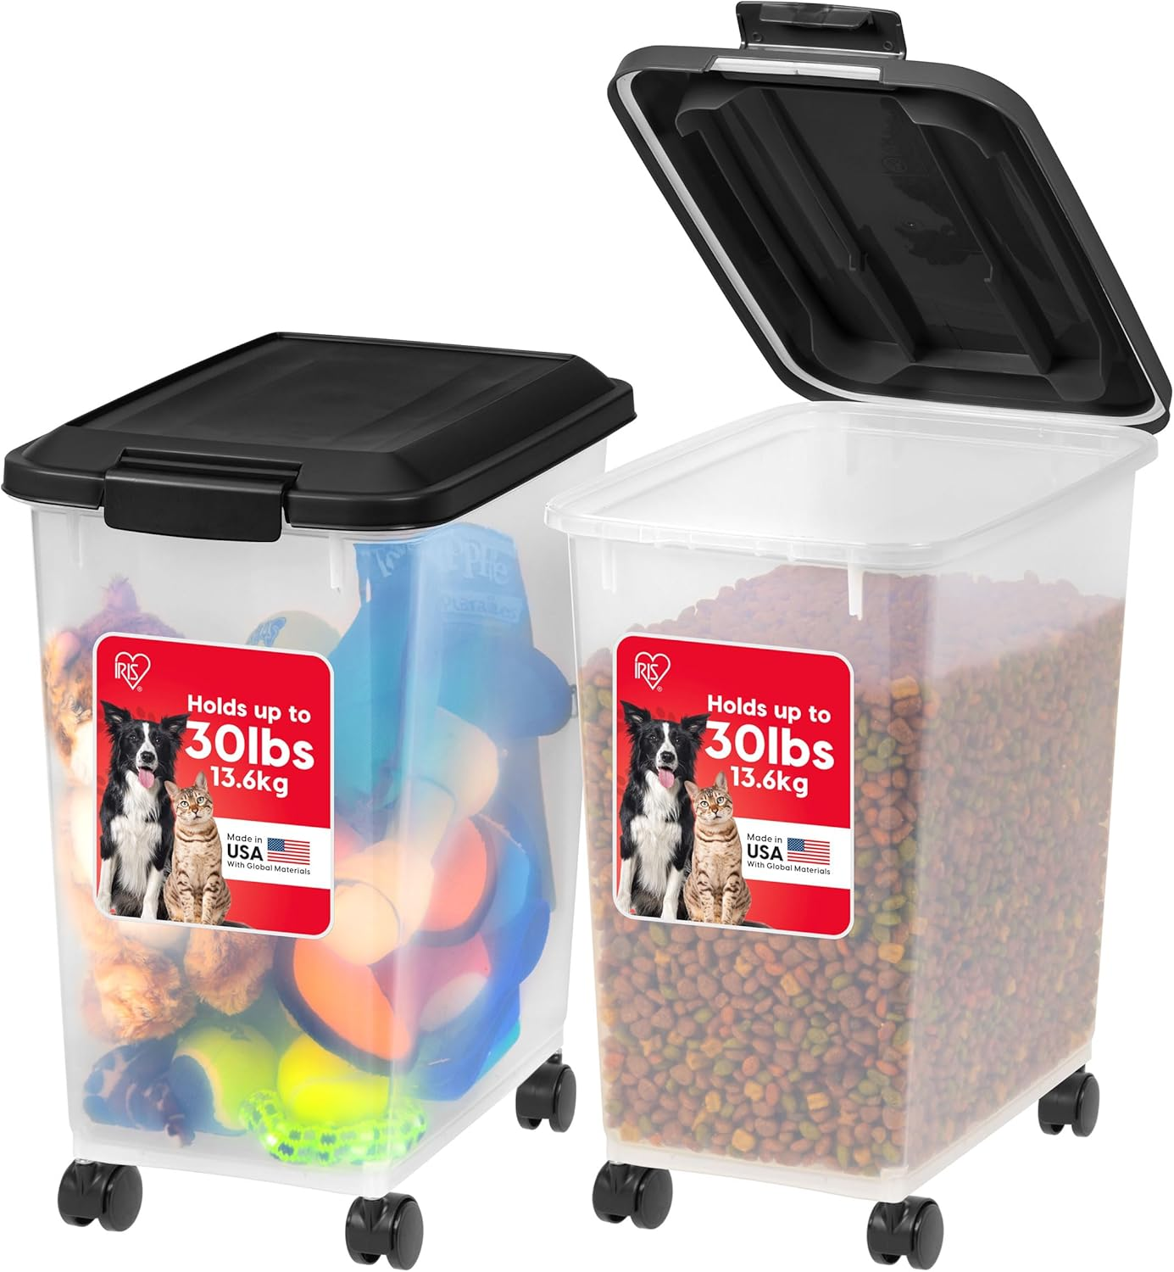 | IRIS USA 狗狗食品储存盒,2 件装,每个最多 30 磅(约 13.6 千克),密封保鲜,车轮可滚动,方便单手打开,美国制造,不含 BPA,透明/黑色 | US$29..99 | 聚丙烯 | 41长度 x 27宽度 x 47高度 厘米 | 点击查看 | 2
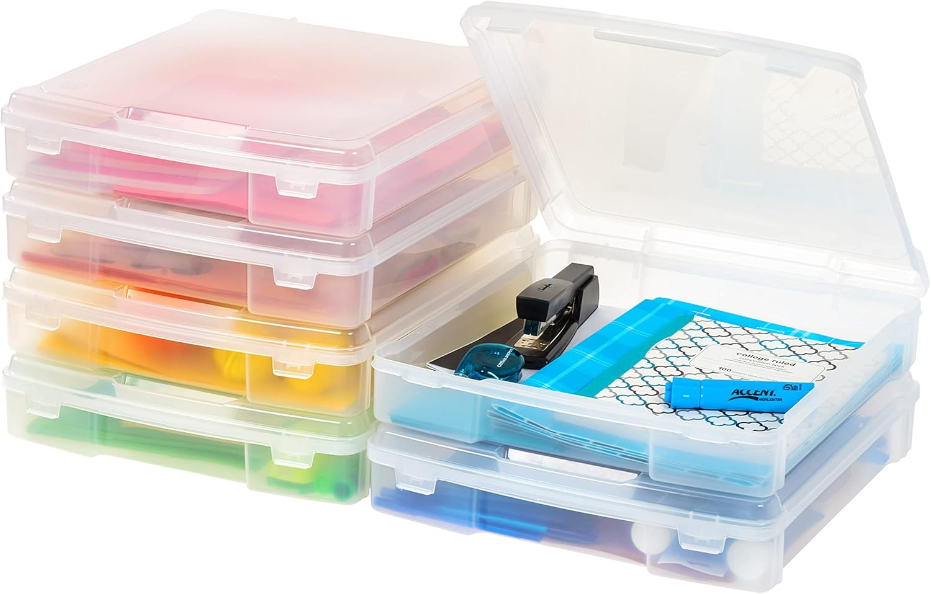 | IRIS USA 适合 30.48 厘米 x 30.48 厘米纸张,6 件装厚便携塑料剪贴簿纸收纳盒,带内置手柄,用于艺术工艺用品纱线文件玩具,圆角 - 透明 | US$39..94 | 塑料 | 36.5长度 x 36宽度 x 8高度 厘米 | 点击查看
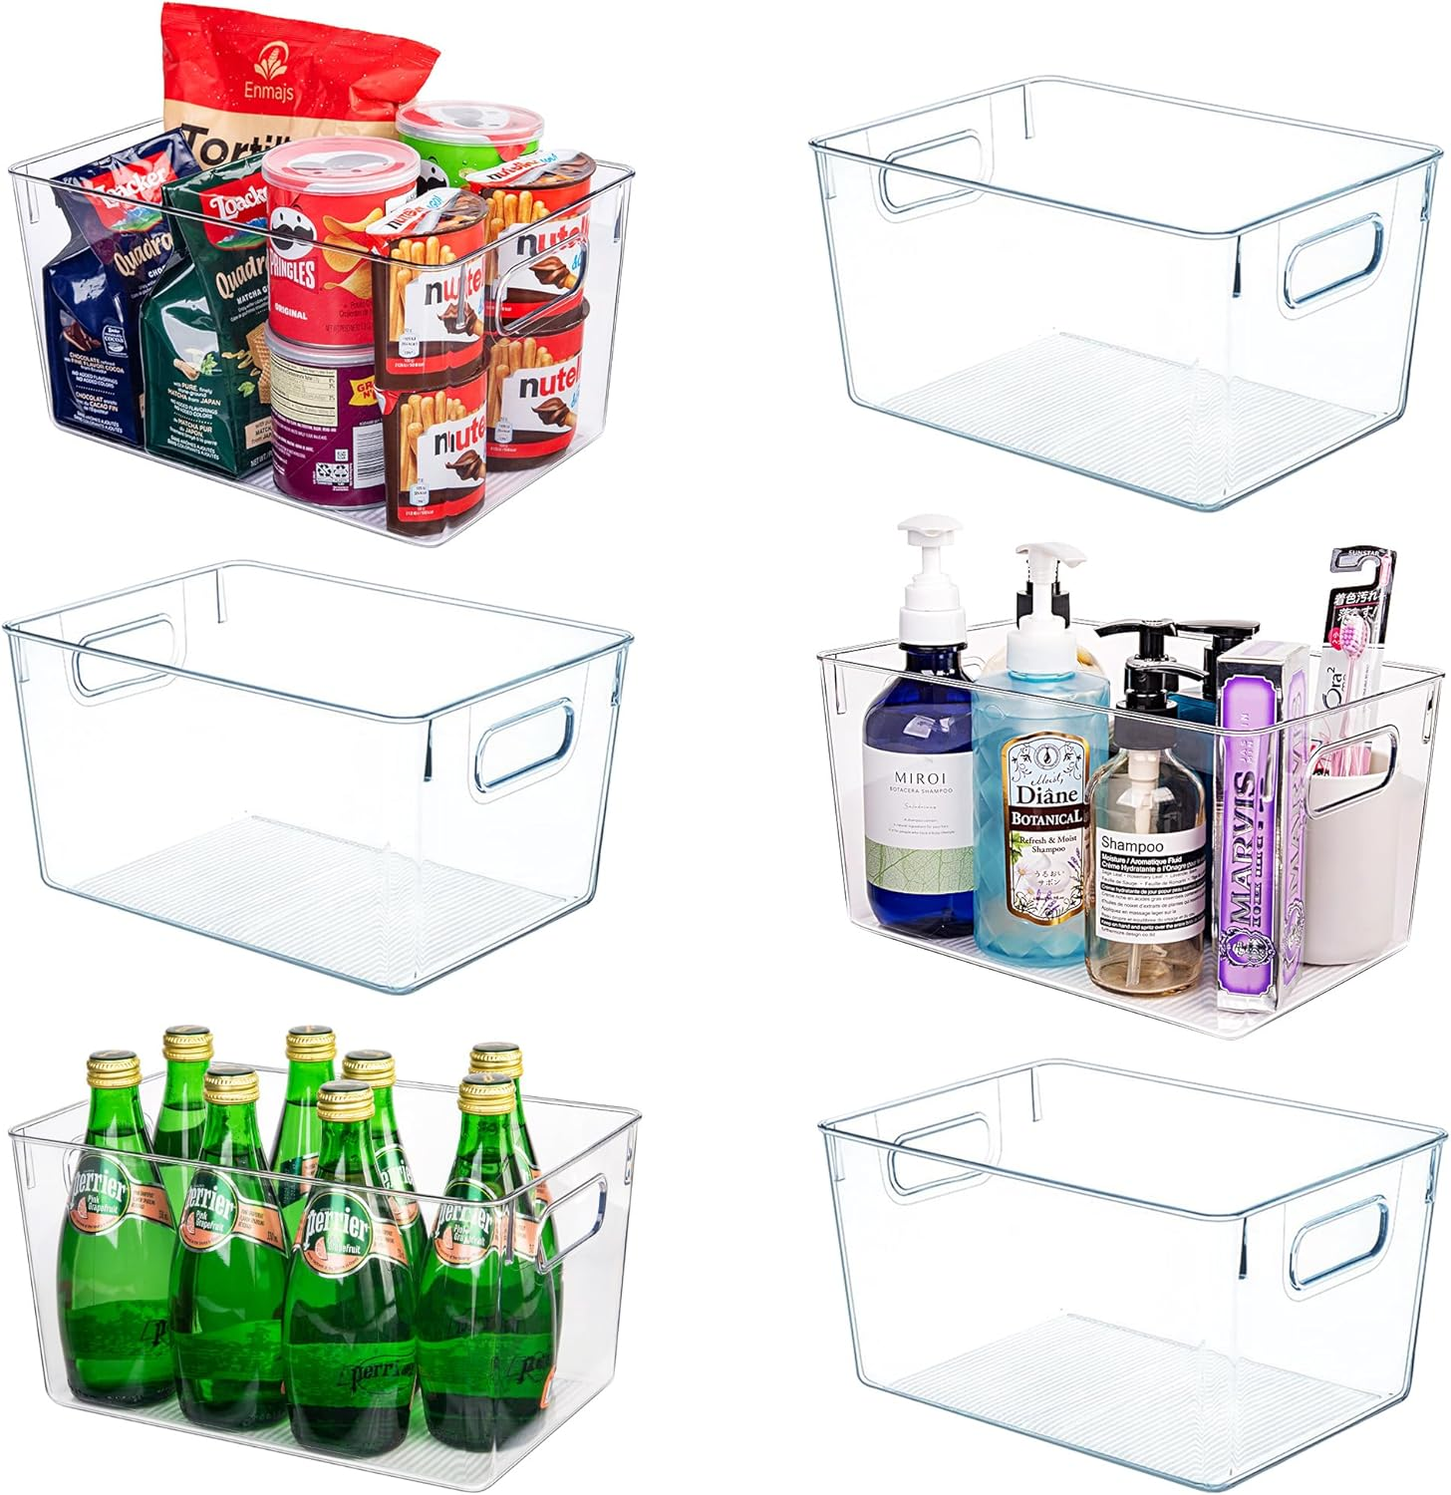 | 透明塑料储物箱 - 6 件装大型食品储藏室收纳器和储物容器 适用于厨房、浴室、水槽下、办公室、壁橱、车库、冰柜和零食 | US$26..98 | 塑料 | 27.9长度 x 20.3宽度 x 15.2高度 厘米 | 点击查看
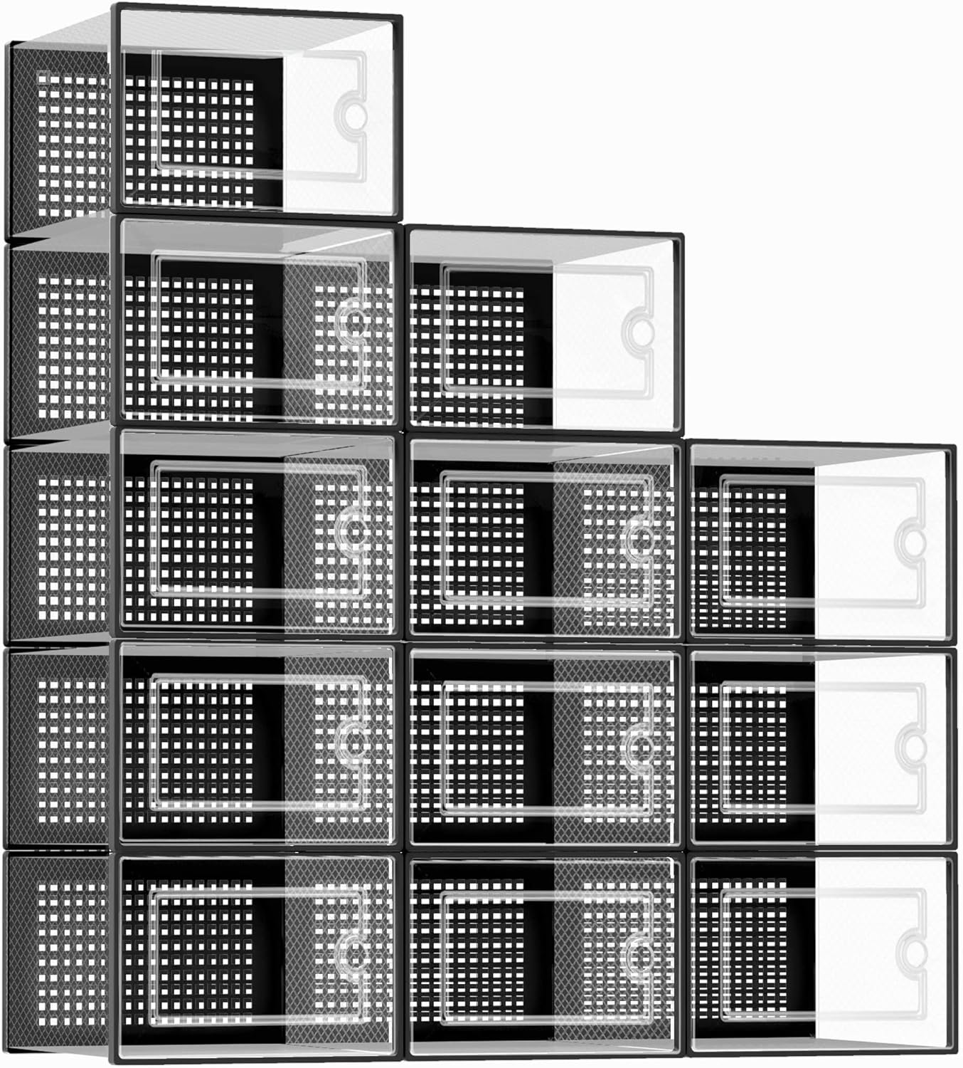 | Kuject X-大号鞋子收纳盒透明塑料可堆叠 12 件装,鞋架和支架替代品,运动鞋容器,玩具收纳箱,入口通道,壁橱,床下,黑色 | US$35..99 | 塑料 | 33.5长度 x 25.7宽度 x 16.3高度 厘米 | 点击查看
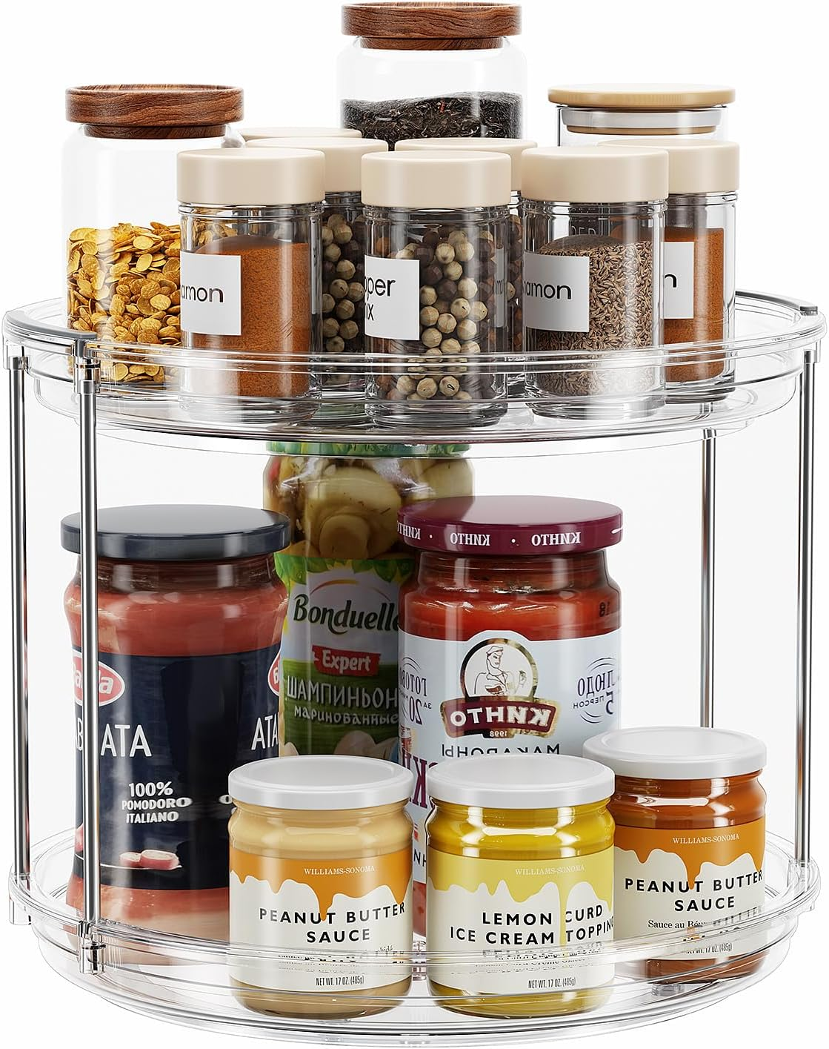 | LAMU 2 层 Lazy Susan 转盘收纳架 9.25 英寸(约 24.9 厘米)旋转调料架,适用于橱柜、厨房、食品柜、台面、浴室、梳妆台、药柜收纳盒,透明 | US$8..99 | 塑料 | — | 点击查看
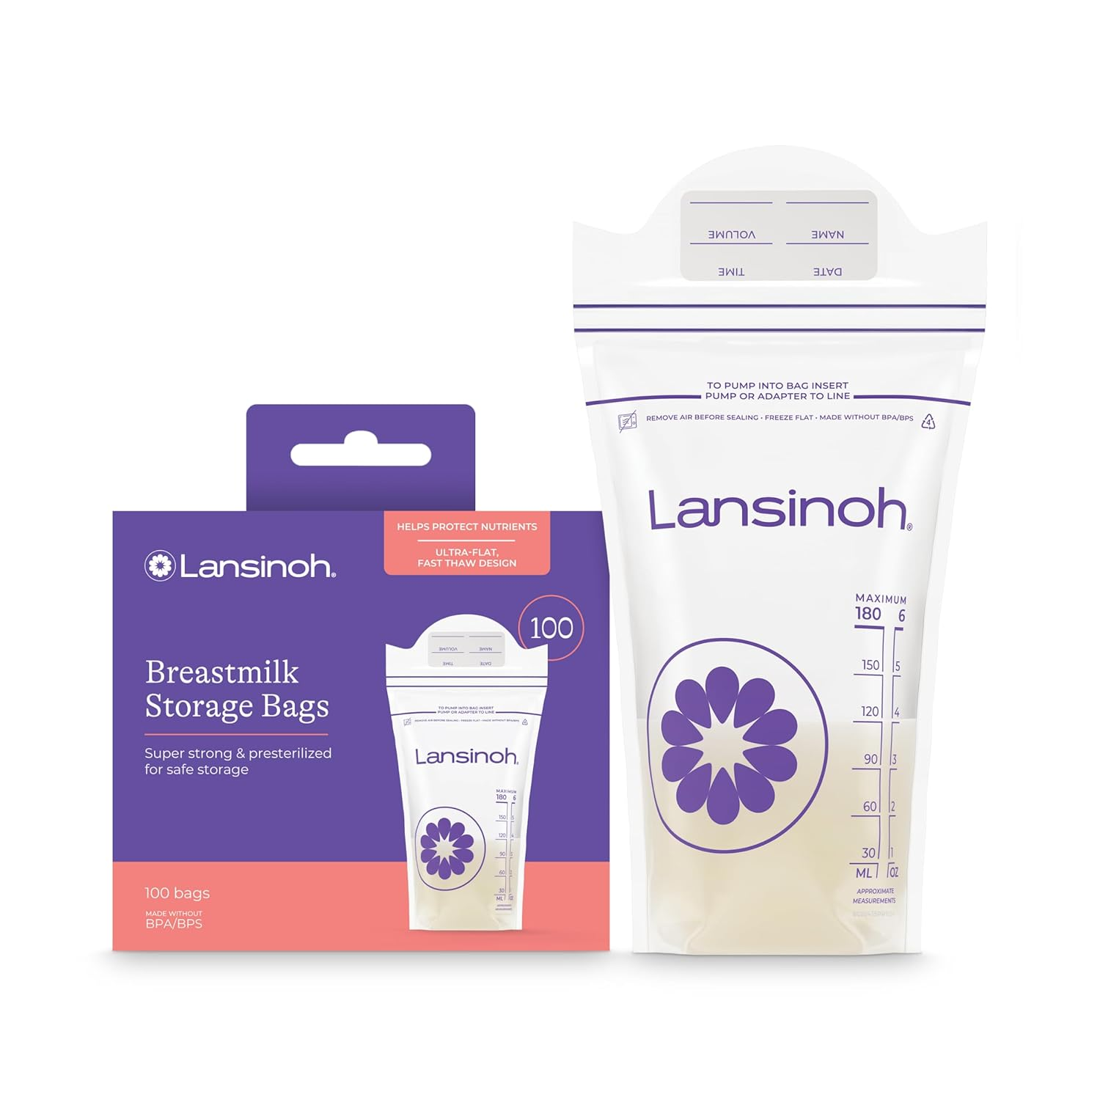 | Lansinoh 母乳储放袋，100件 | US$11..49 | 低密度聚乙烯 (LDPE) | 10.2长度 x 1.3宽度 x 21高度 厘米 | 点击查看
 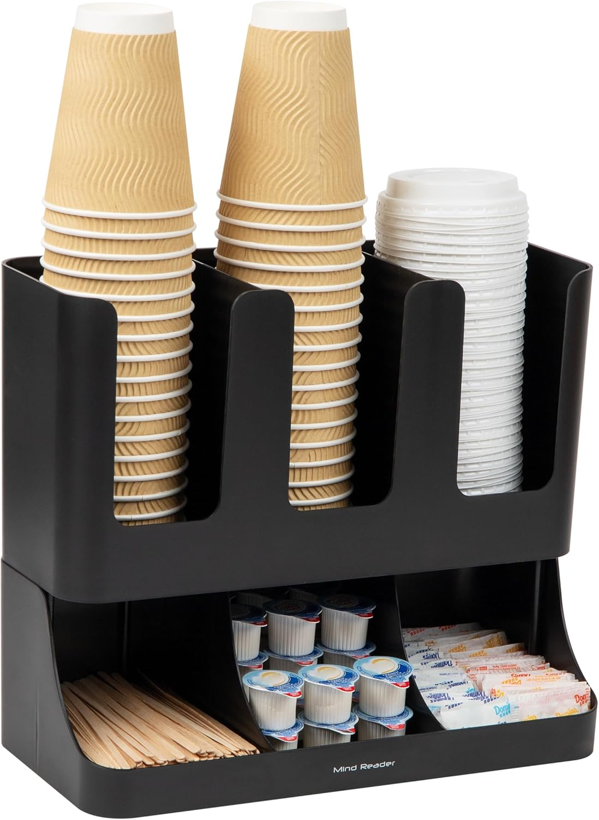 | Mind Reader 杯子和调味品站,台面咖啡吧收纳架,带 6 个隔层,杯盖和包装,塑料,黑色 | US$15..39 | Plastic, Galvanized Metal, Metal Mesh, Rayon from Bamboo | 7.25"L x 15.5"W x 5.25"H | 点击查看
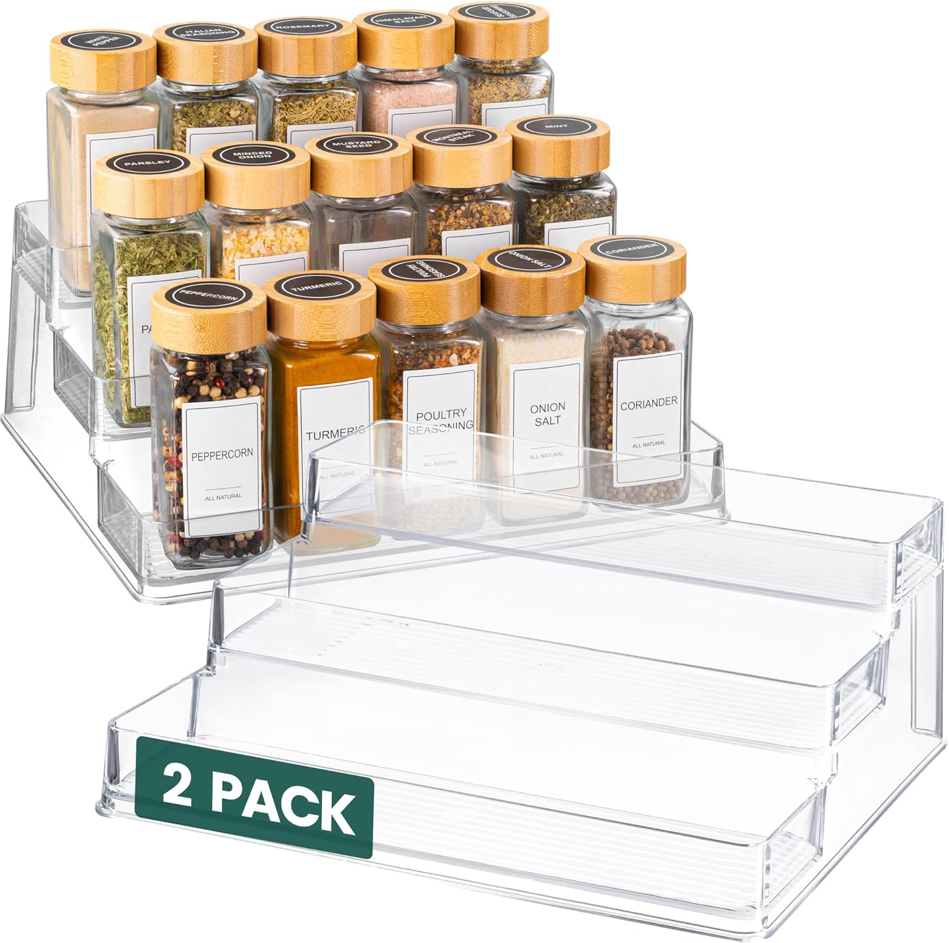 | Oizeir 透明调料架(2 件装) – 3 层亚克力橱柜收纳架 – 深调料架 – 10.4 x 9.6 x 4 英寸(约 26.9 x 24.9 x 10.1 厘米) – 可容纳调味料和调味品 | US$15..99 | 塑料 | 10.2深度 x 26.4宽度 x 10.2高度 厘米 | 点击查看
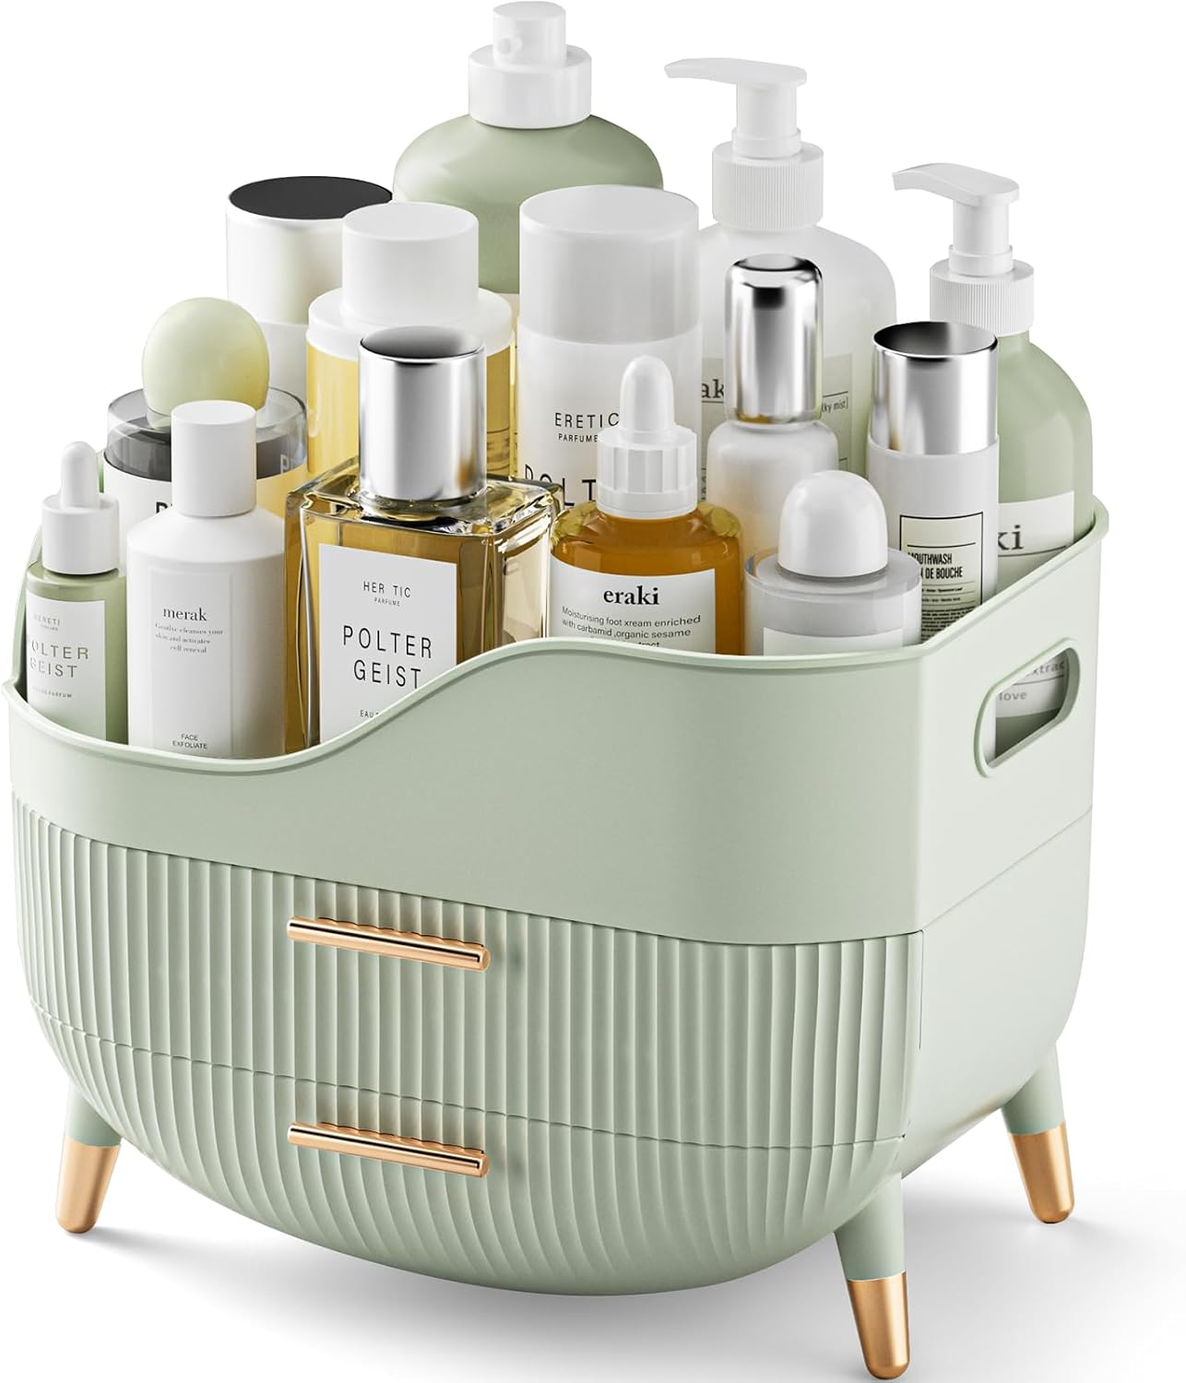 | 化妆收纳盒带抽屉,绿色梳妆台护肤收纳盒,带把手的储物盒,大型化妆展示盒,适用于梳妆台,浴室工作台 | US$24..99 | 塑料 | 18.5深度 x 25.1宽度 x 20.1高度 厘米 | 点击查看
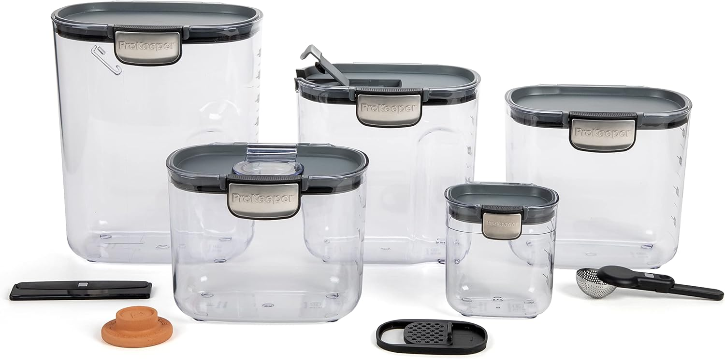 | ProKeeper+ 密封食品储存容器套装 – 透明塑料面粉和糖罐套装,带磁性配件,适用于厨房整理(灰色,9 件) | US$55..00 | 塑料 有机硅 不锈钢 | 30.5长度 x 30.5宽度 x 30.5高度 厘米 | 点击查看
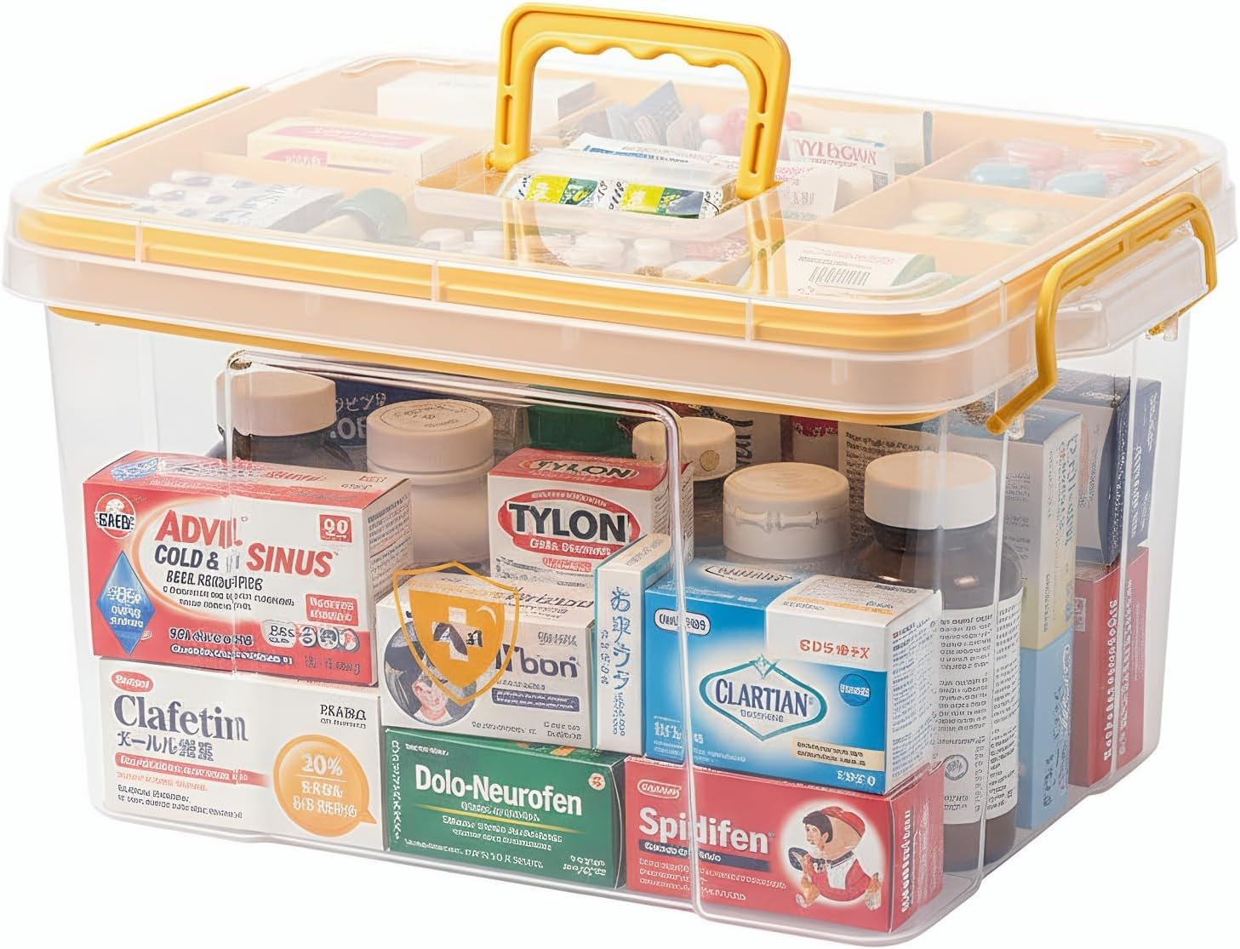 | Pulseplay 透明药品收纳盒带手柄便携式药柜收纳盒多功能塑料收纳盒,带可拆卸托盘,适用于家庭办公室旅行户外(黄色) | US$19..79 | 塑料 | 20.3深度 x 24.1宽度 x 25.4高度 厘米 | 点击查看
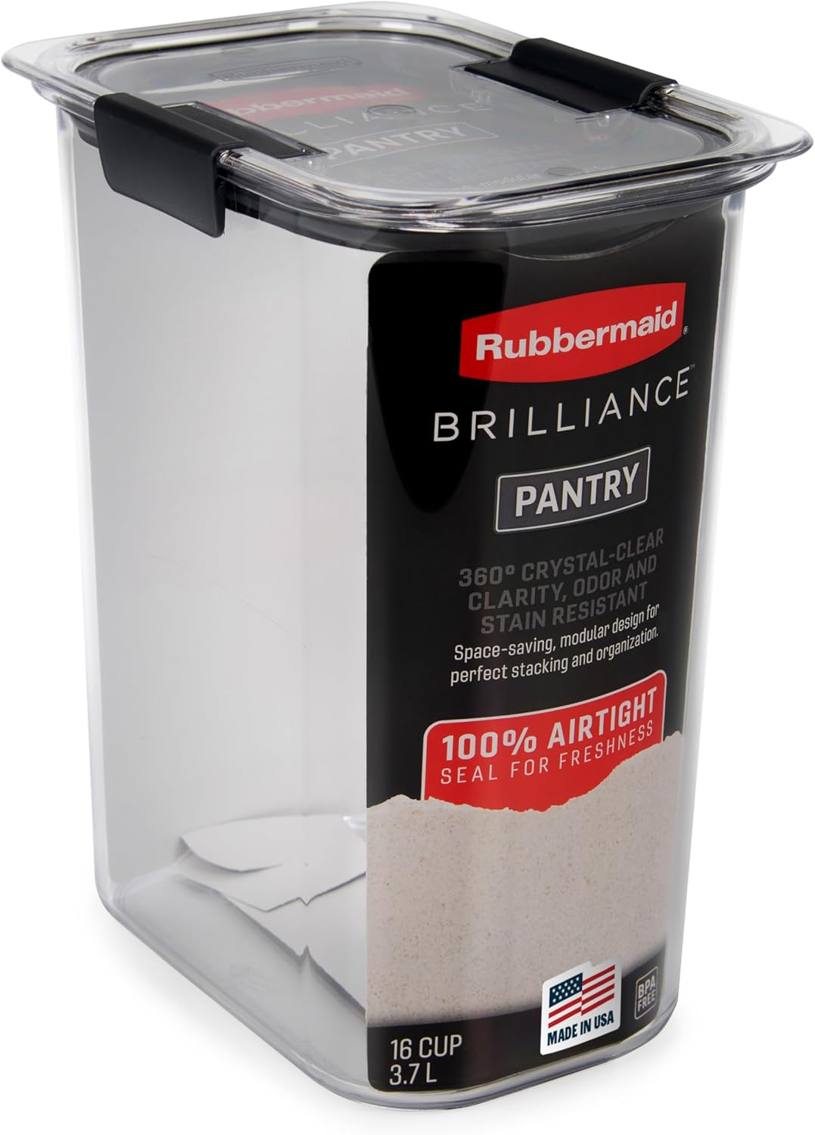 | Rubbermaid Brilliance 16 杯密封食品储存盒带盖透明/灰色 - 非常适合食品储藏室整理面粉糖和食物储存 | US$14..95 | 塑料 | 20.1长度 x 14.7宽度 x 23.9高度 厘米 | 点击查看
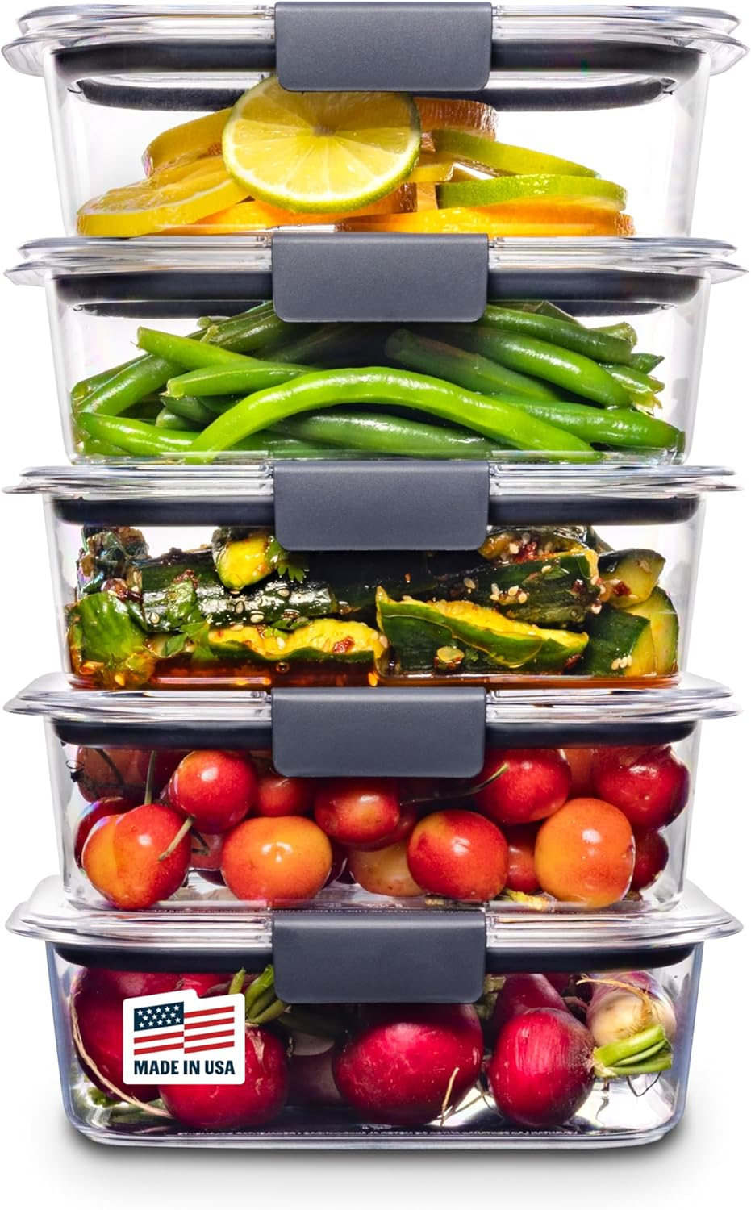 | Rubbermaid Brilliance Tritan 塑料食品储存容器 不含双酚 A 密封盖 非常适合午餐准备餐和剩饭 5 件套(3.2 杯) | US$25..98 | 塑料 | 25.9长度 x 20.8宽度 x 14.4高度 厘米 | 点击查看
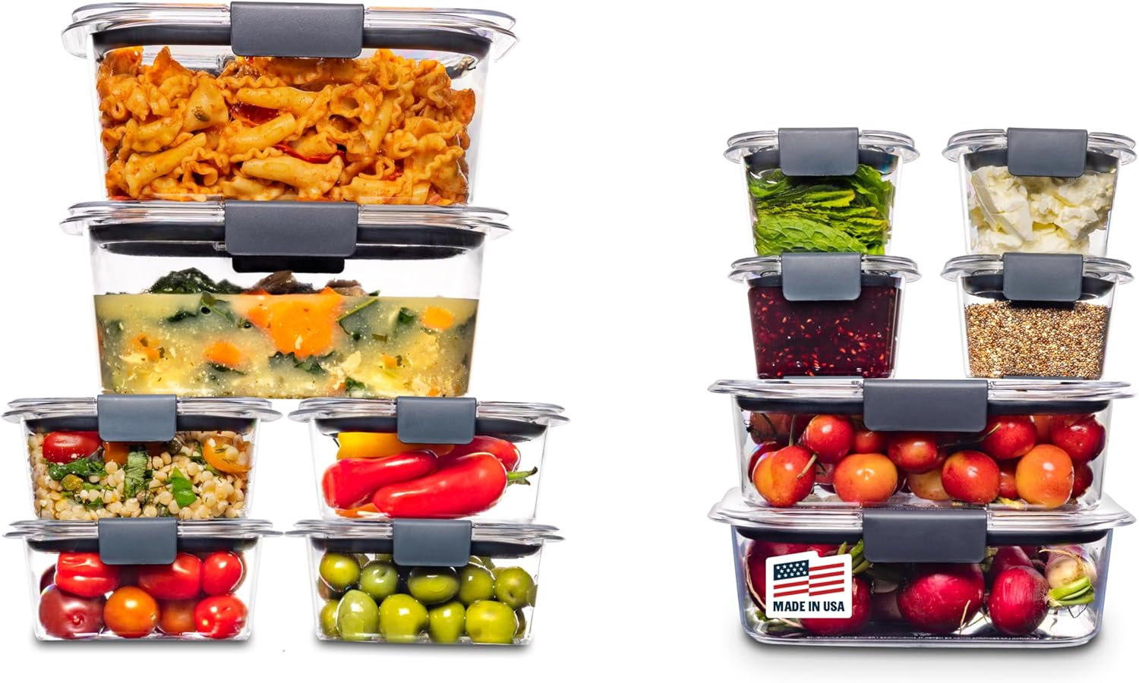 | Rubbermaid Brilliance 不含双酚 A 的密封食品储存容器,24 件套,方便准备餐食、午餐和剩菜 | US$46..99 | 塑料 | 24-Piece | 点击查看
 | Rubbermaid Brilliance 玻璃保鲜盒 4.7 杯带盖食品容器 3 件套 透明 | US$16..37 | 玻璃 | 25.9长度 x 20.8宽度 x 14.4高度 厘米 | 点击查看
 | Rubbermaid Brilliance 食品储存盒,大号,9.6杯,透明色,3件装 | US$58..99 | 塑料 | 27.9长度 x 20.3宽度 x 7.9高度 厘米 | 点击查看
    | SAILUN 145 加仑/580 夸脱可折叠和堆叠储物箱,带门和盖子,非常适合毯子存储,枕头收纳盒,卧室壁橱和客厅,黑色 26 英寸宽 x 17 英寸深 x 180 .3 厘米高 | US$129..99 | 聚丙烯 | 65长度 x 42宽度 x 180高度 厘米 | 点击查看
 | 4 件装强力磁性调料架适用于冰箱,多功能磁性架子,带4个挂钩,适用于厨房和浴室整理,黑色 | US$11..99 | 丙烯腈丁二烯苯乙烯 | 10深度 x 30宽度 x 7.5高度 厘米 | 点击查看
 | SNSLXH 便携式透明储物箱 带盖和轮子 24QT 带盖透明储物箱 4层带轮子 可堆叠磁性门 适用于卧室、客厅、办公室 | US$39..99 | 塑料 | 38.1长度 x 27.9宽度 x 17.8高度 厘米 | 点击查看
 | Sorbus 亚克力化妆收纳盒套装,7 抽屉梳妆台和台面化妆品存储器,带小和宽隔层,CLear 化妆刷,珠宝 - 送给女士和青少年的节日礼物 | US$36..99 | 塑料 | 15.9深度 x 24.1宽度 x 36.2高度 厘米 | 点击查看
 | Sorbus 可堆叠储物箱前开式 - 透明可堆叠储物箱 - 用于储存和整理的食品储藏室 - 厨房用亚克力可堆叠垃圾桶 - 透明食品储藏室收纳箱(中号 4 件装) | US$35..69 | 塑料 | — | 点击查看
 | Sterilite 4 件装超锁盒,带盖储物箱,透明塑料,70 夸脱 - 用于壁橱、浴室和办公室的重型收纳容器 | US$65..49 | 塑料 | 66.3长度 x 41.3宽度 x 34.3高度 厘米 | 点击查看
   | Makeup Organizer for Vanity with Brush Holder, Countertop Skincare Organizer with 2 Drawers, Spacious Cosmetic Display Case for Perfumes, Eyeshadow Palettes, Nail Polishes | US$28..99 | 丙烯腈-丁二烯-苯乙烯共聚物 | 35深度 x 19宽度 x 25高度 厘米 | 点击查看
 | 多功能抽出式储物收纳架,水槽下/橱柜收纳和浴室和厨房存储,黑色,12.8英寸(约32.9厘米),2件装 | US$17..99 | 塑料 | 20.3深度 x 38.1宽度 x 32.5高度 厘米 | 点击查看
 | Vtopmart 12 件装衣物抽屉隔板,4 英寸(约 10.2 厘米)高 10.2 英寸(约 25.9 厘米)-16.5 英寸(约 41.9 厘米)可调节可扩展梳妆台抽屉收纳盒,用于梳妆台、婴儿服装、内衣、化妆品、化妆品 letries | US$29..99 | 塑料 | 269深度 x 15宽度 x 102高度 毫米 | 点击查看
 | Vtopmart 25 件透明塑料抽屉收纳盒套装,4 种尺寸多功能浴室和梳妆台抽屉收纳托盘,化妆品、卧室、厨房小工具餐具和办公室储物箱 | US$16..14 | 塑料 | 23.5深度 x 15宽度 x 16.5高度 厘米 | 点击查看
 | Vtopmart 3 层护肤化妆收纳盒,带抽屉,适用于梳妆台和浴室台面,大号化妆品收纳盒,带防滑底座 | US$15..99 | — | 26.5深度 x 17.8宽度 x 20.3高度 厘米 | 点击查看
 | Vtopmart 4 件装大号可堆叠储物抽屉,可轻松组装亚克力浴室壁橱下收纳器和储物空间,适用于厨房橱柜、食品储藏室、化妆品、药品整理的塑料箱 | US$34..99 | 塑料 | 30.5深度 x 19.1宽度 x 17.8高度 厘米 | 点击查看
 | Vtopmart 4 件装小号透明可堆叠储物抽屉,亚克力浴室化妆收纳盒,塑料储物箱适用于梳妆台、水槽下、厨房橱柜、食品储藏室、家庭组织 | US$21..24 | 塑料 | 19.1深度 x 15.2宽度 x 11.2高度 厘米 | 点击查看
 | Vtopmart 4 件装浴室收纳架,2 层透明水槽下收纳柜,橱柜抽屉箱,抽出式收纳柜,带食品柜,厨房 | US$32..98 | 塑料 | 30长度 x 19.1宽度 x 25.4高度 厘米 | 点击查看
  | Vtopmart 可堆叠储物抽屉 5 件套,透明塑料收纳箱 适用于婴儿奶瓶、美容用品存储 非常适合厨房台面、梳妆台、浴室、橱柜、食品储藏柜 | US$44..79 | 塑料 | 19.1深度 x 30.7宽度 x 39.1高度 厘米 | 点击查看
 | Vtopmart 透明办公桌收纳盒,4 层组装桌面文件收纳盒,带抽屉,办公桌收纳办公用品 | US$32..29 | 塑料 | 25.9深度 x 36.6宽度 x 35.6高度 厘米 | 点击查看
 | 4 层塑料储物箱带盖 23 夸脱(约 23 升),带轮子的可堆叠储物容器,折叠储物盒,可堆叠储物箱,收纳和储物空间,适用于客厅、办公室、宿舍 | US$31..96 | 硬质PP--360° 可旋转可锁定车轮,磁性门,半透明可视门 | 83.5长度 x 39宽度 x 27.9高度 厘米 | 点击查看
 | YKLSLH 4 托盘纸收纳盒信纸托盘 - 亚克力桌面文件整理器,可堆叠透明纸架分类器办公室整理信件/A4,办公室文件,iPad 书籍笔记等 | US$18..99 | 塑料 | 33长度 x 24宽度 x 27高度 厘米 | 点击查看
 | 带轮子的床下储物容器大号床下鞋毛毯衣服玩具储物抽屉适用于大学宿舍卧室托儿所组织(黑色 2 件装,高 7.5 英寸(91.4 厘米 x 42.2 厘米 x 19.0 厘米 cm)) | US$36..98 | 盖子:塑料 + 容器:无纺布 + 框架:铁 | 90长度 x 41.9宽度 x 18.5高度 厘米 | 点击查看
 | 旋转化妆收纳盒,带刷架,化妆品存储收纳盒,大型旋转化妆护肤收纳盒,台面化妆香水收纳盒,乳液展示盒象牙白 | US$13..99 | 塑料 | 15深度 x 35宽度 x 15高度 厘米 | 点击查看
 | 浴室柜台收纳和储物空间,7 槽可拆卸牙刷架,适用于浴室,防滑电动牙刷和牙膏架台面梳妆台收纳配件,适合成人儿童 | US$9..98 | 塑料 | 27.4长度 x 11.9宽度 x 10.2高度 厘米 | 点击查看

